受注管理メニュー
画面定義
共通情報 |  | プロジェクト名 |  | 株式会社クワガタ様向け KID'S 受発注機能改修 |  |  |  |  |  |  |  | 作成者 | solcom
 |  | システム名 |  | Kuwagata Integrated Dealing System (KID'S) |  |  |  |  |  |  |  | 作成日付 | 2019-02-19
 |  | 工程名 |  | 基本設計 |  |  |  |  |  |  |  | バージョン | 0.6
 |  | ドキュメントID |  | KIDS0002 |  |  |  |  |  |  |  | 更新者
 |  | ドキュメント名 |  | 基本設計 画面設計書 |  |  |  |  |  |  |  | 更新日付
書誌情報 |  | 画面ID |  | U-04-00
 |  | 画面の名称 |  | 受注管理メニュー
 |  | 概要 |  | 本改修により廃止。受注登録機能の廃止により本画面に残るボタンが「受注検索」のみになり、存在意義がなくなるため。

画面レイアウト
本改修により廃止

派生画面
なし

項目定義
No. | 名称 |  | 部品 |  | I/O | 必須 | 形式 |  | 桁数 | 下限 | 上限 | 初期値
- | - |  | - |  | - | - | - |  | - | - | - | -

動作定義
No. | 項目 |  |  | 動作 |  |  |  | 処理
- | - |  |  | - |  |  |  | -

備考
1 | 本改修により廃止

受注登録
画面定義
共通情報 |  | プロジェクト名 |  | 株式会社クワガタ様向け KID'S 受発注機能改修 |  |  |  |  |  |  |  | 作成者 | solcom
 |  | システム名 |  | Kuwagata Integrated Dealing System (KID'S) |  |  |  |  |  |  |  | 作成日付 | 2019-02-19
 |  | 工程名 |  | 基本設計 |  |  |  |  |  |  |  | バージョン | 0.6
 |  | ドキュメントID |  | KIDS0002 |  |  |  |  |  |  |  | 更新者
 |  | ドキュメント名 |  | 基本設計 画面設計書 |  |  |  |  |  |  |  | 更新日付
書誌情報 |  | 画面ID |  | U-04-01
 |  | 画面の名称 |  | 受注登録
 |  | 概要 |  | 本改修により廃止。受注データは見積原価計算書のアップロードにより自動生成される

画面レイアウト

本改修により廃止

派生画面
なし

項目定義
No. | 名称 |  | 部品 |  | I/O | 必須 | 形式 |  | 桁数 | 下限 | 上限 | 初期値
- | - |  | - |  | - | - | - |  | - | - | - | -

動作定義
No. | 項目 |  |  | 動作 |  |  |  | 処理
- | - |  |  | - |  |  |  | -

備考
1 | 本改修により廃止

受注検索
画面定義
共通情報 |  |  | プロジェクト名 |  |  | 株式会社クワガタ様向け KID'S 受発注機能改修 |  |  |  |  |  |  |  |  |  | 作成者 | solcom
 |  |  | システム名 |  |  | Kuwagata Integrated Dealing System (KID'S) |  |  |  |  |  |  |  |  |  | 作成日付 | 2019-02-19
 |  |  | 工程名 |  |  | 基本設計 |  |  |  |  |  |  |  |  |  | バージョン | 0.6
 |  |  | ドキュメントID |  |  | KIDS0002 |  |  |  |  |  |  |  |  |  | 更新者
 |  |  | ドキュメント名 |  |  | 基本設計 画面設計書 |  |  |  |  |  |  |  |  |  | 更新日付
書誌情報 |  |  | 画面ID |  |  | U-04-02
 |  |  | 画面の名称 |  |  | 受注検索
 |  |  | 概要 |  |  | 登録された受注データを検索する画面。本改修により、売上区分別・分納納期別・客先別の絞り込み及び過去データの検索が可能になる。本画面は元画面(「メインメニュー」U-00-03もしくは「受注管理メニュー」U-04-00)と同ウィンドウで遷移する。

画面レイアウト
新レイアウト

 | (1)
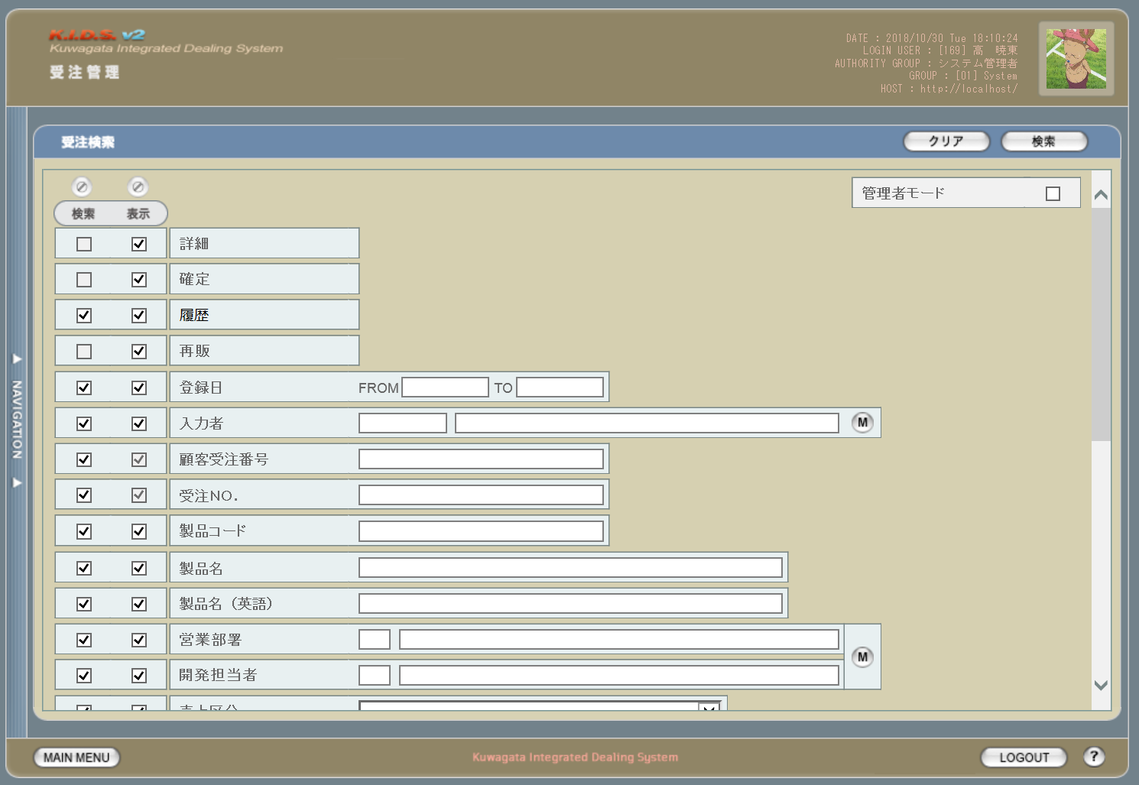

3
4
1
2

6
5

1

2
3
7
8
11
9
10

4
12

5
13
14
15
6
16
7
18
8
17
21
19
9
20

 | (2)
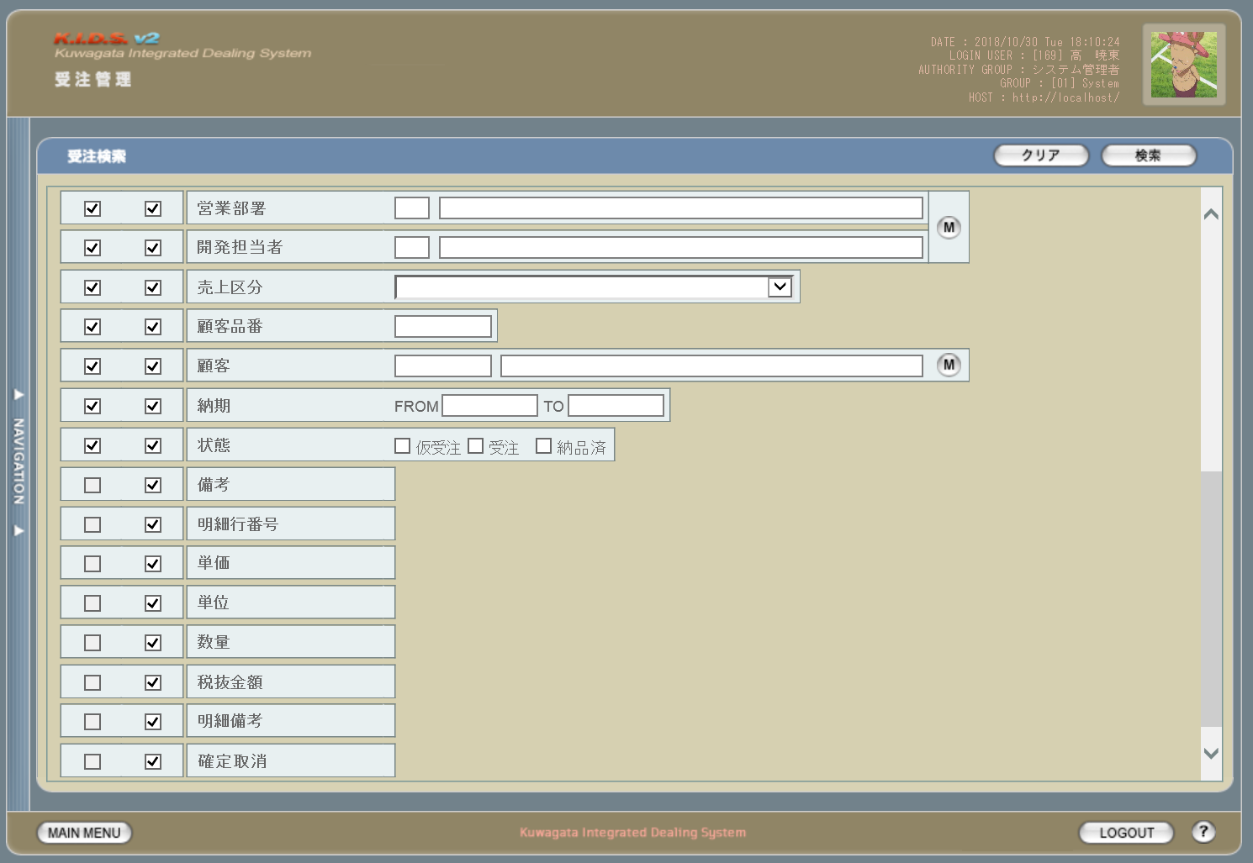

22

23
25
24
26

27
28

11
10
29

12

旧レイアウト

 | (1)
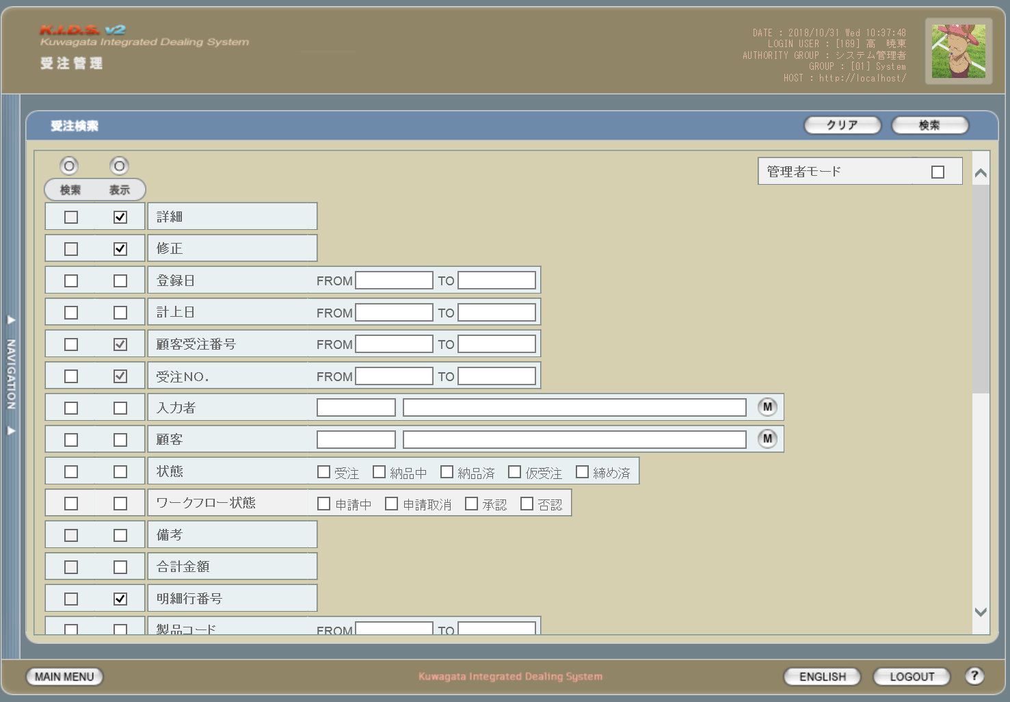

13

14

15

16

 | (2)
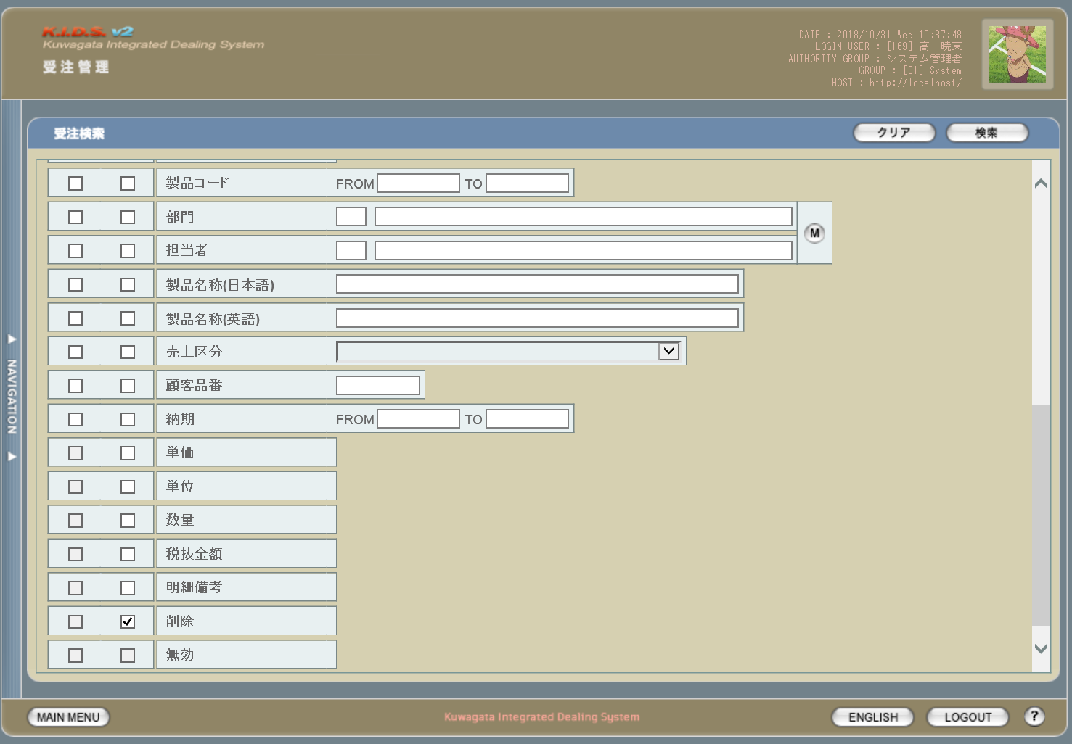

17

18

派生画面
1 | U-04-02-1 |  |  | エラーダイアログ |  |  |  | 日付・製品コード等、入力値のフォーマットに制限がある項目においてバリデーションエラーが発生した場合に通知する画面。この画面は前画面(U-04-02)上に表示するJavaScript制御のアラートボックスである。

画面レイアウト

 |  |  |  |  |  |  |  |  | ・Google Chromeの場合 |  |  |  |  |  | ・Microsoft Edgeの場合
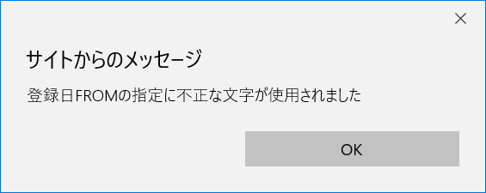
30

31

2 | U-04-02-2 |  |  | エラー画面 |  |  |  | 検索結果が多すぎる・DBアクセスエラー発生等、何らかの理由で検索が成功しなかったことを通知する画面。この画面は前画面(U-04-02)とは別ウィンドウで表示する。

画面レイアウト

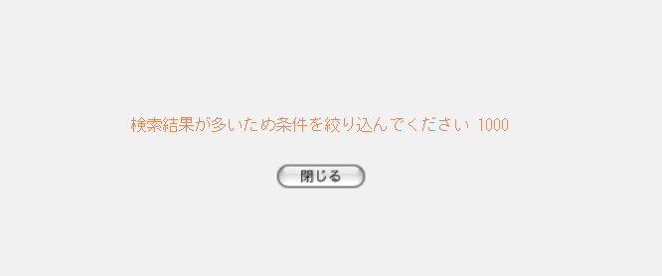

32

33

項目定義
No. | 名称 |  |  |  | 部品 |  |  | I/O |  | 必須 | 形式 |  | 桁数 | 下限 | 上限 | 初期値
1 | クリア |  |  |  | ボタン |  |  | I |  | - | - |  | - | - | - | 固定値「クリア」
2 | 検索 |  |  |  | ボタン |  |  | I |  | - | - |  | - | - | - | 固定値「検索」
3 | 検索全条件切替 |  |  |  | ボタン |  |  | I |  | - | - |  | - | - | - | OFF
4 | 表示全項目切替 |  |  |  | ボタン |  |  | I |  | - | - |  | - | - | - | OFF
5 | 検索条件チェック |  |  |  | チェックボックス |  |  | I |  | - | - |  | - | - | - | OFF
6 | 表示項目チェック |  |  |  | チェックボックス |  |  | I |  | - | - |  | - | - | - | ON
7 | 登録日FROM |  |  |  | テキストボックス |  |  | I |  | △ ※1 | 半角数字と「/」のみ yyyymmdd yyyy/m/d yyyy/mm/d yyyy/m/dd yyyy/mm/dd 上記いずれか ※4 |  | 4+2+2 | - | - | -

8 | 登録日TO |  |  |  | テキストボックス |  |  | I |  | △ ※1 | 半角数字と「/」のみ yyyymmdd yyyy/m/d yyyy/mm/d yyyy/m/dd yyyy/mm/dd 上記いずれか ※4 |  | 4+2+2 | - | - | -

9 | 入力者コード |  |  |  | テキストボックス |  |  | I |  | △ ※2 | 直接入力不可 半角英数字 |  | 3 | - | - | m_userからstruserdisplaycodeを取得

10 | 入力者名 |  |  |  | テキストボックス |  |  | I |  | △ ※2 | 直接入力不可 |  | - | - | - | m_userからstruserdisplaynameを取得
11 | ユーザマスタ検索 |  |  |  | ボタン |  |  | I |  | - | - |  | - | - | - | -
12 | 顧客受注番号 |  |  |  | テキストボックス |  |  | I |  | △ ※2 | 半角英数字 |  | - | - | - | -
13 | 受注No. |  |  |  | テキストボックス |  |  | I |  | △ ※2 | ※5 |  | 1+10(+2) | - | - | -
14 | 製品コード |  |  |  | テキストボックス |  |  | I |  | △ ※2 | 半角数字と「_」のみ 複数指定の場合「,」「-」も許可 xxxxx(_yy) ※6 |  | 5(+2) | - | - | -

15 | 製品名 |  |  |  | テキストボックス |  |  | I |  | △ ※2 | - |  | - | - | - | -
16 | 製品名（英語） |  |  |  | テキストボックス |  |  | I |  | △ ※2 | 半角英数記号 |  | - | - | - | -
17 | 営業部署コード |  |  |  | テキストボックス |  |  | I |  | △ ※2 | 直接入力不可 半角英数字 |  | 2 | - | - | m_groupからstrgroupdisplaycodeを取得

18 | 営業部署名 |  |  |  | テキストボックス |  |  | I |  | △ ※2 | 直接入力不可 |  | - | - | - | m_groupからstrgroupdisplaynameを取得
19 | 開発担当者コード |  |  |  | テキストボックス |  |  | I |  | △ ※2 | 直接入力不可 半角英数字 |  | 3 | - | - | m_userからm_grouprelationを介してm_group.lnggroupcodeに紐づくstruserdisplaycodeを取得

20 | 開発担当者名 |  |  |  | テキストボックス |  |  | I |  | △ ※2 | 直接入力不可 |  | - | - | - | m_userからm_grouprelationを介してm_group.lnggroupcodeに紐づくstruserdisplaynameを取得

21 | 部署マスタ検索 |  |  |  | ボタン |  |  | I |  | - | - |  | - | - | - | -
22 | 売上区分 |  |  |  | プルダウン |  |  | I |  | △ ※2 | - |  | - | - | - | m_salesclassから取得
23 | 顧客品番 |  |  |  | テキストボックス |  |  | I |  | △ ※2 | - |  | - | - | - | -
24 | 顧客コード |  |  |  | テキストボックス |  |  | I |  | △ ※2 | 直接入力不可 半角数字 |  | 4 | - | - | m_companyからstrcompanydisplaycodeを取得

25 | 顧客名 |  |  |  | テキストボックス |  |  | I |  | △ ※2 | 直接入力不可 |  | - | - | - | m_companyからstrcompanydisplaynameを取得

26 | 顧客マスタ検索 |  |  |  | ボタン |  |  | I |  | - | - |  | - | - | - | -
27 | 納期FROM |  |  |  | テキストボックス |  |  | I |  | △ ※3 | 半角数字と「/」のみ yyyymmdd yyyy/m/d yyyy/mm/d yyyy/m/dd yyyy/mm/dd 上記いずれか ※4 |  | 4+2+2 | - | - | -

28 | 納期TO |  |  |  | テキストボックス |  |  | I |  | △ ※3 | 半角数字と「/」のみ yyyymmdd yyyy/m/d yyyy/mm/d yyyy/m/dd yyyy/mm/dd 上記いずれか ※4 |  | 4+2+2 | - | - | -

29 | 状態 |  |  |  | チェックボックス |  |  | I |  | △ ※2 | - |  | - | - | - | m_receivestatusから取得
30 | エラーメッセージ【1】 |  |  |  | ラベル |  |  | O |  | - | - |  | - | - | - | 下記エラーメッセージ参照
31 | OK |  |  |  | ボタン |  |  | I |  | - | - |  | - | - | - | 固定値「OK」
32 | エラーメッセージ【2】 |  |  |  | ラベル |  |  | O |  | - | - |  | - | - | - | 下記エラーメッセージ参照
33 | 閉じる |  |  |  | ボタン |  |  | I |  | - | - |  | - | - | - | 固定値「閉じる」
 | ※1 | 登録日の検索条件チェックがONの場合、登録日FROMと登録日TOのどちらかは必須
 | ※2 | 該当項目の検索条件チェックがONの場合必須
 | ※3 | 納期の検索条件チェックがONの場合、納期FROMと納期TOのどちらかは必須
 | ※4 | 入力欄からアウトフォーカスしたタイミングで、書式「yyyy/mm/dd」に自動変換される
 | ※5 | 規定フォーマットは固定値「d」+yyyymmxxxx(_rr)。_rrの部分は省略可。
 |  | このうちxxxxは1日ごとに設定される通し番号(4桁固定)、rrは該当する受注データのリバイスコード(2桁固定)となる

改修対象項目定義
No. | 名称 |  |  |  | 種別 | 改修内容
1 | 確定 |  |  |  | 追加 | 本改修により受注修正機能が使用されなくなるため、確定可能な受注データを対象とするよう変更。
2 | 履歴 |  |  |  | 追加 | この項目にチェックを入れた場合、検索対象に過去の受注データを含める。現行では受注データまたは見積原価データを修正・変更すると最新のデータのみが検索対象となるが、本改修により修正・変更前の過去データも検索対象となる。

3 | 再販 |  |  |  | 追加 | この項目にチェックを入れた場合、受注一覧画面(U-04-03)に「再販」欄を表示し、再販製品には「○」を表示する。
4 | 顧客受注番号 |  |  |  | 変更 | 指定方法を変更。複数の連続した値を指定する場合は「-(半角ハイフン)」つなぎで最小と最大の値を指定。複数の連続しない値を指定する場合は「,(半角カンマ)」つなぎで対象の値をすべて指定する。ハイフン及びカンマの前後にスペースを入れるかどうかは任意とする。
5 | 受注No.
6 | 製品コード
7 | 製品名 |  |  |  | 変更 | 見積原価計算書のフォーマット変更により項目名を変更
 | 製品名（英語）
8 | 営業部署
9 | 開発担当者
10 | 状態 |  |  |  | 変更 | ステータス管理機能改修によりステータスを「仮受注」「受注」「納品済」に変更
11 | 備考 |  |  |  | 追加 | 見積原価計算書の明細行に記載されている備考とは別に、納品書等のフッタに記載する備考を別途表示対象とする。
12 | 確定取消 |  |  |  | 追加 | 本改修により追加。
13 | 修正 |  |  |  | 削除 | 本改修により削除。
14 | 計上日 |  |  |  | 削除 | 本改修により削除
15 | ワークフロー状態 |  |  |  | 削除 | 本改修によりワークフロー機能が廃止となるため削除。
16 | 合計金額 |  |  |  | 削除 | 本改修により受注データが明細行単位での管理となるため削除。
17 | 削除 |  |  |  | 削除 | 本改修により受注データ削除は見積原価プレビュー画面より行われるため削除。
18 | 無効 |  |  |  | 削除 | 本改修により削除。

動作定義
No. | 項目 |  |  |  |  | 動作 |  |  |  |  |  | 処理
1 | クリア |  |  |  |  | クリック |  |  |  |  |  | 入力内容をすべて破棄し、全入力欄を未入力状態にクリアする
2 | 検索 |  |  |  |  | クリック |  |  |  |  |  | バリデーションチェック【1】、受注検索、受注一覧画面(U-04-03)を別ウィンドウで開く
3 | 検索全条件切替 |  |  |  |  | クリック |  |  |  |  |  | 全項目切替
4 | 表示全条件切替 |  |  |  |  | クリック |  |  |  |  |  | 全項目切替
5 | 検索条件チェック |  |  |  |  | 切替 |  |  |  |  |  | 該当の検索条件チェックのON/OFFを切り替える
6 | 表示条件チェック |  |  |  |  | 切替 |  |  |  |  |  | 該当の検索条件チェックのON/OFFを切り替える
7 | 登録日FROM |  |  |  |  | 入力 |  |  |  |  |  | バリデーションチェック【2】
8 | 登録日FROM |  |  |  |  | アウトフォーカス |  |  |  |  |  | バリデーションチェック【3】、日付フォーマット変換
9 | 登録日TO |  |  |  |  | 入力 |  |  |  |  |  | バリデーションチェック【2】
10 | 登録日TO |  |  |  |  | アウトフォーカス |  |  |  |  |  | バリデーションチェック【3】、日付フォーマット変換
11 | ユーザマスタ検索 |  |  |  |  | クリック |  |  |  |  |  | 入力者検索(改修対象外)
12 | 顧客受注番号 |  |  |  |  | 入力 |  |  |  |  |  | バリデーションチェック【4】
13 | 受注No. |  |  |  |  | 入力 |  |  |  |  |  | バリデーションチェック【5】
14 | 製品コード |  |  |  |  | 入力 |  |  |  |  |  | バリデーションチェック【6】
15 | 部署マスタ検索 |  |  |  |  | クリック |  |  |  |  |  | 営業部署検索(改修対象外)
16 | 顧客マスタ検索 |  |  |  |  | クリック |  |  |  |  |  | 顧客検索(改修対象外)
17 | 納期FROM |  |  |  |  | 入力 |  |  |  |  |  | バリデーションチェック【2】
18 | 納期FROM |  |  |  |  | アウトフォーカス |  |  |  |  |  | バリデーションチェック【3】、日付フォーマット変換
19 | 納期TO |  |  |  |  | 入力 |  |  |  |  |  | バリデーションチェック【2】
20 | 納期TO |  |  |  |  | アウトフォーカス |  |  |  |  |  | バリデーションチェック【3】、日付フォーマット変換
21 | OK |  |  |  |  | クリック |  |  |  |  |  | 本ダイアログ(U-04-02-1)を閉じて前画面(U-04-02)表示状態に戻る
22 | 閉じる |  |  |  |  | クリック |  |  |  |  |  | 本画面(U-04-02-2)を閉じて前画面(U-04-02)表示状態に戻る

処理定義
No. | 処理名 |  |  |  |  |  | 処理内容
1 | バリデーションチェック【1】 |  |  |  |  |  | 1 | 検索条件チェックがONの項目が未入力の場合(※1)、下記のエラーメッセージNo.1をセットする
 |  |  |  |  |  |  | 2 | 登録日FROM・登録日TO・納期FROM・納期TOのいずれか1件以上が存在しない日付(2/31等)の場合、下記のエラーメッセージNo.2をセットする

 |  |  |  |  |  |  | 3 | 登録日FROMが登録日TOよりも未来の日付である場合、または納期FROMが納期TOよりも未来の日付である場合、下記のエラーメッセージNo.3をセットする

 |  |  |  |  |  |  | 4 | 登録日FROMが現在の日付よりも未来である場合、下記のエラーメッセージNo.4をセットする
 |  |  |  |  |  |  | 5 | 受注No.(範囲指定・複数指定の場合は1件ずつチェックを行う)が正規表現「^d\d{10}(_\d{2})?$」に一致しない場合、下記のエラーメッセージNo.5をセットする

 |  |  |  |  |  |  | 6 | 製品コード(範囲指定・複数指定の場合は1件ずつチェックを行う)が正規表現「^\d{5}(_\d{2})?$」に一致しない場合、下記のエラーメッセージNo.5をセットする

 |  |  |  |  |  |  | 7 | エラーメッセージがセットされている場合、エラーダイアログ(U-04-02-1)を開く
2 | 受注検索 |  |  |  |  |  | 1 | 顧客受注番号・受注No.・製品コードが複数指定もしくは範囲指定された場合はOR、BETWEEN等を使用して対応する。

 |  |  |  |  |  |  | 2 | DBアクセスエラー等何らかの理由で検索処理に失敗した場合、下記のエラーメッセージNo.6をセットする
 |  |  |  |  |  |  | 3 | 検索結果件数が1000件を超える場合、下記のエラーメッセージNo.7をセットする
 |  |  |  |  |  |  | 4 | エラーメッセージがセットされている場合、エラー画面(U-04-02-2)を別ウィンドウで開く
3 | バリデーションチェック【2】 |  |  |  |  |  | 半角数字または「/(半角スラッシュ)」以外の文字が入力された場合、下記のエラーメッセージNo.8をセットしてエラーダイアログ(U-04-02-1)を開く

4 | バリデーションチェック【3】 |  |  |  |  |  | 正規表現「^\d{8}|\d{4}\/\d{1,2}\/\d{1,2}$」に一致しない場合、下記のエラーメッセージNo.9をセットしてエラーダイアログ(U-04-02-1)を開く

5 | 日付フォーマット変換 |  |  |  |  |  | 入力された書式が「yyyy/mm/dd」ではない場合、「yyyy/mm/dd」形式に変換する
6 | バリデーションチェック【4】 |  |  |  |  |  | 半角英数字、「-(半角ハイフン)」、「,(半角カンマ)」、「 (半角スペース)」以外の文字が入力された場合、下記のエラーメッセージNo.8をセットしてエラーダイアログ(U-04-02-1)を開く

7 | バリデーションチェック【5】 |  |  |  |  |  | 「d」、半角数字、「_(半角アンダーバー)」、「-(半角ハイフン)」、「,(半角カンマ)」、「 (半角スペース)」以外の文字が入力された場合、下記のエラーメッセージNo.8をセットしてエラーダイアログ(U-04-02-1)を開く

8 | バリデーションチェック【6】 |  |  |  |  |  | 半角数字、「_(半角アンダーバー)」、「-(半角ハイフン)」、「,(半角カンマ)」、「 (半角スペース)」以外の文字が入力された場合、下記のエラーメッセージNo.8をセットしてエラーダイアログ(U-04-02-1)を開く

 | ※1 | 登録日・納期の検索条件チェックがONの場合、FROMかTOのどちらかが入力してあれば可。

エラーメッセージ
No. | エラー内容 |  |  |  |  |  |  |  |  |  |  | エラーメッセージ ※
1 | バリデーションチェック【1】のNo.1でエラーが発生した場合 |  |  |  |  |  |  |  |  |  |  | 〇〇が入力されていません
2 | バリデーションチェック【1】のNo.2でエラーが発生した場合 |  |  |  |  |  |  |  |  |  |  | 〇〇に存在しない日付が指定されました
3 | バリデーションチェック【1】のNo.3でエラーが発生した場合 |  |  |  |  |  |  |  |  |  |  | 〇〇FROMに〇〇TOより未来の日付が指定されました
4 | バリデーションチェック【1】のNo.4でエラーが発生した場合 |  |  |  |  |  |  |  |  |  |  | 登録日FROMに未来の日付が指定されました
5 | バリデーションチェック【1】のNo.5またはNo.6でエラーが発生した場合 |  |  |  |  |  |  |  |  |  |  | 〇〇の書式に誤りがあります

6 | 受注検索実行中にDBアクセスエラー等が発生した場合 |  |  |  |  |  |  |  |  |  |  | 受注データの検索に失敗しました
7 | 受注検索結果件数が1000件を超える場合 |  |  |  |  |  |  |  |  |  |  | 検索結果が多いため条件を絞り込んでください 1000
8 | バリデーションチェック【2】【4】【5】【6】のいずれかでエラーが発生した場合 |  |  |  |  |  |  |  |  |  |  | 〇〇の指定に不正な文字が使用されました

9 | バリデーションチェック【3】でエラーが発生した場合 |  |  |  |  |  |  |  |  |  |  | 〇〇の年月日を正しく指定してください
 | ※ | 「〇〇」にはエラーが発生した箇所(「登録日FROM」「顧客受注番号」等)が入る

備考
1 | この画面に関連する処理には、
 | a | 見積原価計算書のフォーマット変更
 | b | ステータス管理
 | c | 検索/参照機能
 | がある。
 | 処理の詳細については別紙『KID'Sシステム改修 機能設計書.xlsx』の
 | a | シート「見積原価計算書のフォーマット変更」
 | b | シート「ステータス管理」
 | c | シート「検索_参照機能」
 | を参照のこと。

受注一覧
画面定義
共通情報 |  |  | プロジェクト名 |  |  | 株式会社クワガタ様向け KID'S 受発注機能改修 |  |  |  |  |  |  |  |  |  |  |  | 作成者 |  | solcom
 |  |  | システム名 |  |  | Kuwagata Integrated Dealing System (KID'S) |  |  |  |  |  |  |  |  |  |  |  | 作成日付 |  | 2019-02-19
 |  |  | 工程名 |  |  | 基本設計 |  |  |  |  |  |  |  |  |  |  |  | バージョン |  | 0.6
 |  |  | ドキュメントID |  |  | KIDS0002 |  |  |  |  |  |  |  |  |  |  |  | 更新者
 |  |  | ドキュメント名 |  |  | 基本設計 画面設計書 |  |  |  |  |  |  |  |  |  |  |  | 更新日付
書誌情報 |  |  | 画面ID |  |  | U-04-03
 |  |  | 画面の名称 |  |  | 受注一覧
 |  |  | 概要 |  |  | 受注データの検索結果一覧を表示する画面。この画面は前画面(「受注検索」U-04-02)とは別ウィンドウで表示する。

画面レイアウト
新レイアウト

1
4
5
8
 | (1)

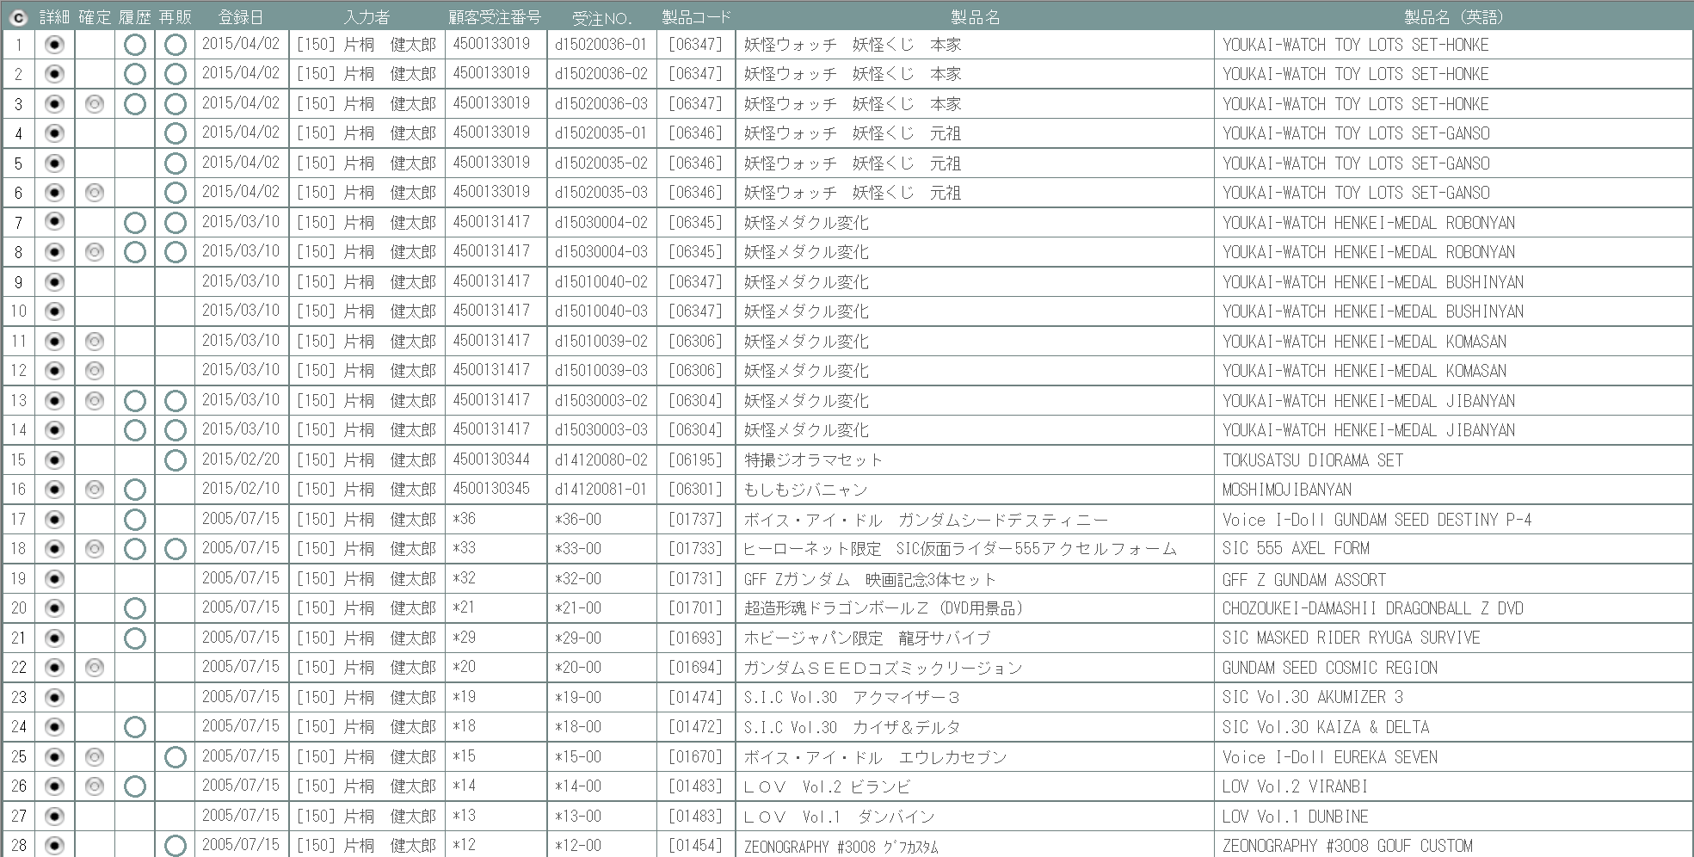

2
6
7
9
10
11
12

3
3

1

2

20
24
 | (2)

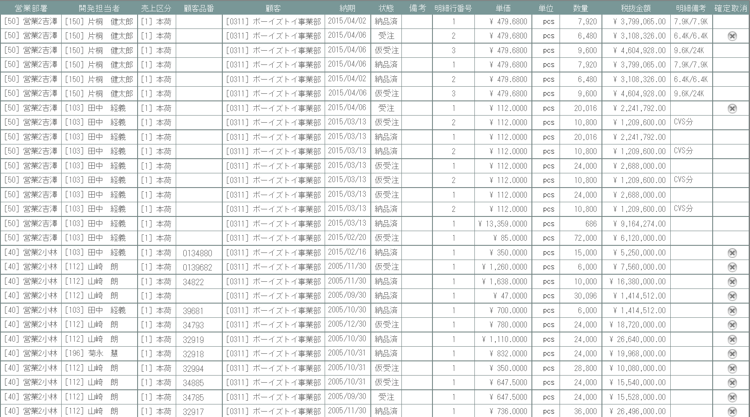
27
13
14
15
17
18
19
21
22
23
25
26

5
4

16

旧レイアウト

 | (1)

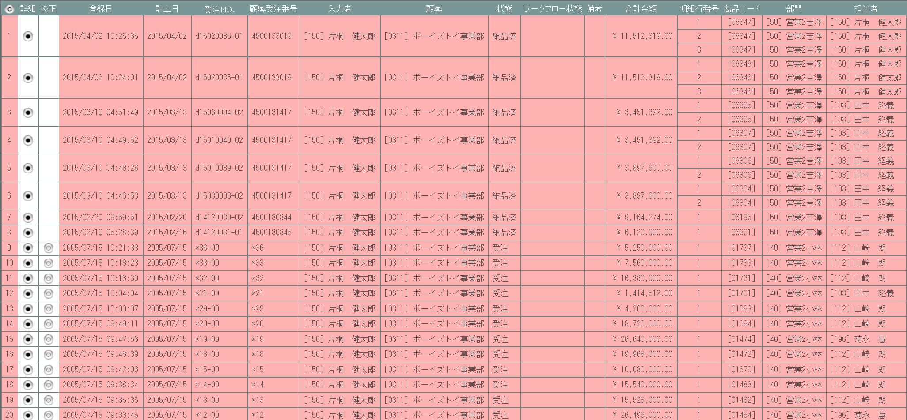
6

8

7

 | (2)

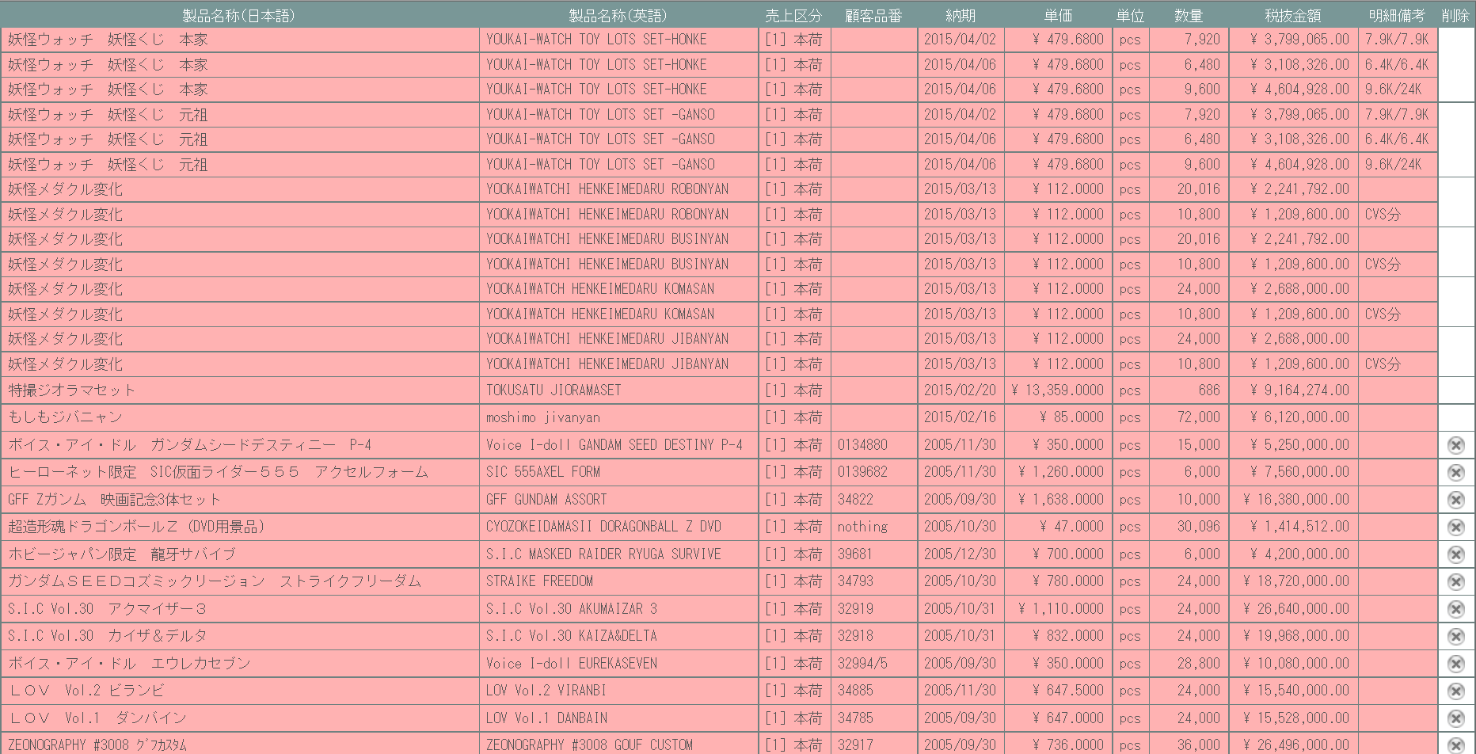

9

派生画面
1 | U-04-03-1 |  | 確定取消確認画面 |  |  |  | 確定取消する受注データを表示し、対象が正しいかの確認を促す画面。この画面は元画面(U-04-03)とは別ウィンドウで表示する。

画面レイアウト

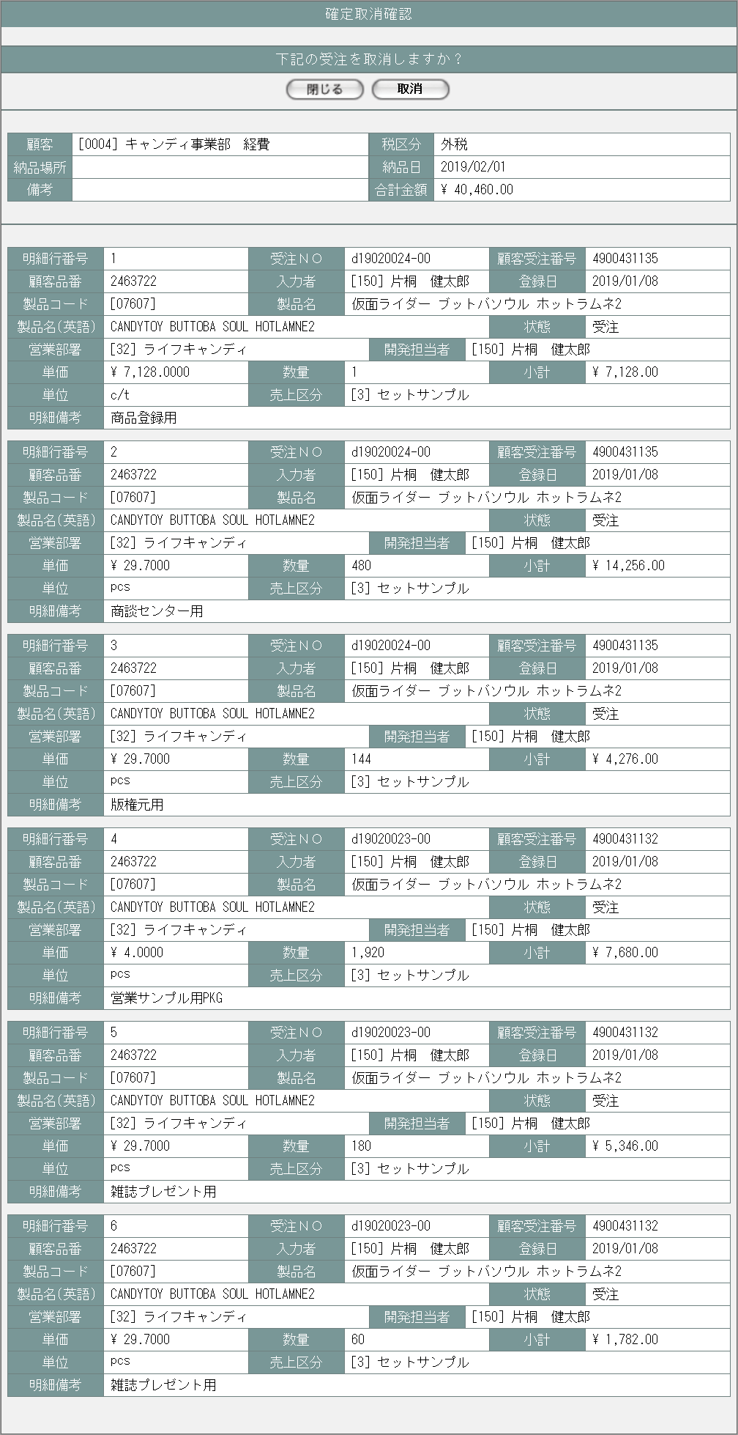

28
29

30

32
31

33

2 | U-04-03-2 |  | 取消完了画面 |  |  |  | 受注の確定取消がエラーなく終了したことを通知する画面。確定取消確認画面(U-04-03-1)と同ウィンドウ上で遷移する。

画面レイアウト

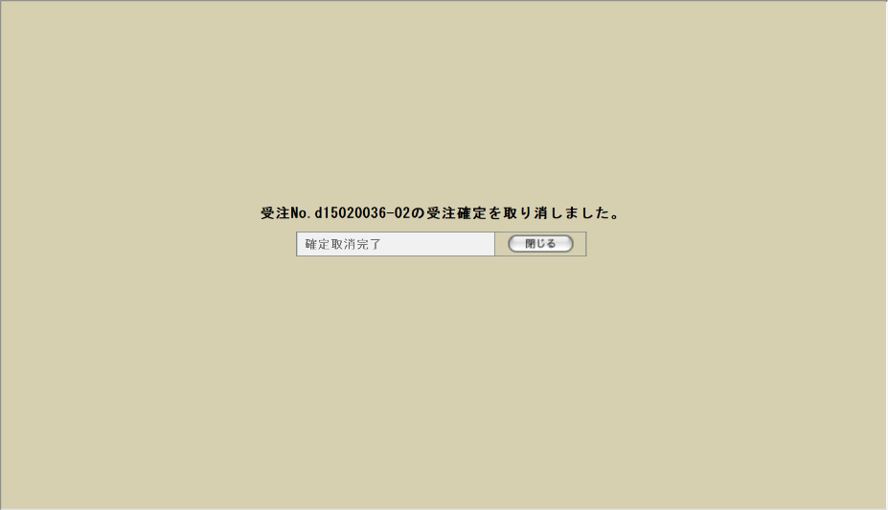

35

34

36

3 | U-04-03-3 |  | 取消エラー画面 |  |  |  | DBアクセスエラー等、受注の確定取消時にシステム的なエラーが発生したことを通知する画面。確定取消確認画面(U-04-03-1)と同ウィンドウで遷移する。

画面レイアウト



37

38

項目定義
No. | 名称 |  |  |  | 部品 |  |  | I/O |  | 必須 |  | 形式 |  |  | 桁数 | 下限 | 上限 | 初期値
1 | コピー |  |  |  | ボタン |  |  | I |  | - |  | - |  |  | - | - | - | ボタン画像
2 | 詳細 |  |  |  | ボタン |  |  | I |  | - |  | - |  |  | - | - | - | ボタン画像
3 | 確定 |  |  |  | ボタン |  |  | I |  | - |  | - |  |  | - | - | - | m_receive.lngreceivestatuscodeが「10(仮受注)」の場合のみボタン画像

4 | 履歴 |  |  |  | ラベル |  |  | O |  | - |  | - |  |  | - | - | - | m_receive.lngrevisionnoが1以上の場合のみ固定値「〇」

5 | 再販 |  |  |  | ラベル |  |  | O |  | - |  | - |  |  | - | - | - | m_receive.strrevisecodeが「00」以外の場合のみ固定値「〇」

6 | 登録日 |  |  |  | ラベル |  |  | O |  | - |  | - |  |  | - | - | - | m_receive.dtminsertdate
7 | 入力者 |  |  |  | ラベル |  |  | O |  | - |  | - |  |  | - | - | - | m_receive.lnginsertusercode
8 | 顧客受注番号 |  |  |  | ラベル |  |  | O |  | - |  | - |  |  | - | - | - | m_receive.strcustomerreceivecode
9 | 受注No. |  |  |  | ラベル |  |  | O |  | - |  | - |  |  | - | - | - | m_receive.strreceivecode
10 | 製品コード |  |  |  | ラベル |  |  | O |  | - |  | - |  |  | - | - | - | t_receivedetail.strproductcode
11 | 製品名 |  |  |  | ラベル |  |  | O |  | - |  | - |  |  | - | - | - | m_product.strproductname
12 | 製品名（英語） |  |  |  | ラベル |  |  | O |  | - |  | - |  |  | - | - | - | m_product.strproductenglishname
13 | 営業部署 |  |  |  | ラベル |  |  | O |  | - |  | - |  |  | - | - | - | m_receive.lnggroupcode
14 | 開発担当者 |  |  |  | ラベル |  |  | O |  | - |  | - |  |  | - | - | - | m_receive.lngusercode
15 | 売上区分 |  |  |  | ラベル |  |  | O |  | - |  | - |  |  | - | - | - | t_receivedetail.lngsalesclasscode
16 | 顧客品番 |  |  |  | ラベル |  |  | O |  | - |  | - |  |  | - | - | - | m_product.strgoodscode
17 | 顧客 |  |  |  | ラベル |  |  | O |  | - |  | - |  |  | - | - | - | m_receive.lngcustomercompanycode
18 | 納期 |  |  |  | ラベル |  |  | O |  | - |  | - |  |  | - | - | - | t_receivedetail.dtmdeliverydate
19 | 状態 |  |  |  | ラベル |  |  | O |  | - |  | - |  |  | - | - | - | m_receive.lngreceivestatuscode
20 | 備考 |  |  |  | ラベル |  |  | O |  | - |  | - |  |  | - | - | - | m_receive.strnote ※1
21 | 明細行番号 |  |  |  | ラベル |  |  | O |  | - |  | - |  |  | - | - | - | m_receive.lngreceivedetailno
22 | 単価 |  |  |  | ラベル |  |  | O |  | - |  | - |  |  | - | - | - | t_receivedetail.curproductprice
23 | 単位 |  |  |  | ラベル |  |  | O |  | - |  | - |  |  | - | - | - | t_receivedetail.lngproductunitcode
24 | 数量 |  |  |  | ラベル |  |  | O |  | - |  | - |  |  | - | - | - | t_receivedetail.lngproductquantity
25 | 税抜金額 |  |  |  | ラベル |  |  | O |  | - |  | - |  |  | - | - | - | t_receivedetail.cursubtotalprice
26 | 明細備考 |  |  |  | ラベル |  |  | O |  | - |  | - |  |  | - | - | - | t_receivedetail.strnote ※2
27 | 確定取消 |  |  |  | ボタン |  |  | I |  | - |  | - |  |  | - | - | - | m_receive.lngreceivestatuscodeが「10」「99」以外の場合のみボタン画像 ※3

28 | 閉じる【1】 |  |  |  | ボタン |  |  | I |  | - |  | - |  |  | - | - | - | 固定値「閉じる」
29 | 取消 |  |  |  | ボタン |  |  | I |  | - |  | - |  |  | - | - | - | 固定値「取消」
30 | 税区分 |  |  |  | ラベル |  |  | O |  | - |  | - |  |  | - | - | - | t_receivedetail.lngtaxclasscode
31 | 納品場所 |  |  |  | ラベル |  |  | O |  | - |  | - |  |  | - | - | - | m_product.lngdeliveryplacecode
32 | 合計金額 |  |  |  | ラベル |  |  | O |  | - |  | - |  |  | - | - | - | 全t_receivedetail.cursubtotalpriceの合計
33 | 明細行番号 |  |  |  | ラベル |  |  | O |  | - |  | - |  |  | - | - | - | t_receivedetail.lngsortkey ※4
34 | 完了メッセージ |  |  |  | ラベル |  |  | O |  | - |  | - |  |  | - | - | - | 固定値(画面レイアウト参照)
35 | 受注No. |  |  |  | ラベル |  |  | O |  | - |  | - |  |  | - | - | - | m_receive.strreceivecode
36 | 閉じる【2】 |  |  |  | ボタン |  |  | I |  | - |  | - |  |  | - | - | - | 固定値「閉じる」
37 | エラーメッセージ |  |  |  | ラベル |  |  | O |  | - |  | - |  |  | - | - | - | 固定値(画面レイアウト参照)
38 | 閉じる【3】 |  |  |  | ボタン |  |  | I |  | - |  | - |  |  | - | - | - | 固定値「閉じる」
 | ※1 | 見積原価計算書の明細行に記載されている備考とは別。納品書のフッタ等に出力する共通情報。
 | ※2 | 見積原価計算書の明細行に記載されている備考。納品書の明細行に製品名と一緒に出力される。
 | ※3 | ログインしているユーザの権限によっては、項目列ごと非表示となる
 | ※4 | 見積原価計算書に記載されている明細行の通し番号ではなく、納品書等に記載する際の表示順

改修対象項目定義
No. | 名称 |  |  |  | 種別 | 改修内容
1 | 確定 |  |  |  | 追加 | ステータス管理機能の改修により追加。
2 | 履歴 |  |  |  | 追加 | 履歴管理機能の改修により追加。
3 | 再販 |  |  |  | 追加 | 再販管理機能の改修により追加。
4 | 備考 |  |  |  | 追加 | 受発注データ自動生成機能追加により追加。
5 | 確定取消 |  |  |  | 追加 | ステータス管理機能の改修により追加。
6 | 表示フォーマット |  |  |  | 変更 | 見積原価計算書フォーマット変更により明細行単位で表示するように変更。
7 | 修正 |  |  |  | 削除 | 修正は見積原価プレビュー画面より行うため削除。
8 | ワークフロー状態 |  |  |  | 削除 | ワークフロー機能廃止により削除。
9 | 削除 |  |  |  | 削除 | 削除は見積原価プレビュー画面より行うため削除。

動作定義
No. | 項目 |  |  |  |  | 動作 |  |  |  |  |  |  | 処理
1 | コピー |  |  |  |  | クリック |  |  |  |  |  |  | 受注データ一覧表をHTML形式でクリップボードにテキストコピーする
2 | 詳細 |  |  |  |  | クリック |  |  |  |  |  |  | 見積原価プレビュー画面(U-03-06)を別ウィンドウで開く
3 | 確定 |  |  |  |  | クリック |  |  |  |  |  |  | 受注確定画面(U-04-05)を別ウィンドウで開く
4 | 確定取消 |  |  |  |  | クリック |  |  |  |  |  |  | 受注確定取消確認画面(U-04-03-1)を別ウィンドウで開く
5 | 閉じる【1】 |  |  |  |  | クリック |  |  |  |  |  |  | 本画面(U-04-03-1)を閉じて受注一覧画面(U-04-03)表示状態に戻る
6 | 取消 |  |  |  |  | クリック |  |  |  |  |  |  | DBにアクセスして受注確定取消処理を行う。結果によって取消完了画面(U-04-03-2)または取消エラー画面(U-04-03-3)に同ウィンドウで遷移する

7 | 閉じる【2】 |  |  |  |  | クリック |  |  |  |  |  |  | 本画面(U-04-03-2)を閉じて受注一覧画面(U-04-03)をリロードする
8 | 閉じる【3】 |  |  |  |  | クリック |  |  |  |  |  |  | 本画面(U-04-03-3)を閉じて受注一覧画面(U-04-03)表示状態に戻る

使用する部品
この画面では以下の部品を使用する。
No. | 名称 |  |  | 種類 |  |  |  |  | 必須 |  | 機能説明
1 | コピー |  |  | ボタン |  |  |  |  | - |  | 改修対象外。押下で一覧表がHTML文書形式でクリップボードにテキストコピーされる。
2 | 詳細確認 |  |  | ボタン |  |  |  |  | - |  | 押下で見積原価プレビュー画面(U-03-06)を別ダイアログで開く。
3 | 確定 |  |  | ボタン |  |  |  |  | - |  | 押下で受注確定画面(U-04-05)を別ダイアログで開く。
4 | 履歴表示 |  |  | ラベル |  |  |  |  | - |  | 変更・修正履歴が存在する場合に表示される。履歴の詳細は見積原価プレビュー画面から確認できる。
5 | 再販表示 |  |  | ラベル |  |  |  |  | - |  | 該当する受注データが紐づいている見積原価データが再販データの場合に表示される。
6 | 確定取消 |  |  | ボタン |  |  |  |  | - |  | 押下で確定取消確認画面(U-04-03-1)を別ダイアログで開く。受注確定している行にのみ表示。

改修対象項目
No. | 名称 |  |  |  | 種別 | 改修内容
1 | ラベル表示 |  |  |  | 変更 | 見積原価計算書のフォーマット変更に伴い、表示順を変更。
2 | 履歴/再販表示 |  |  |  | 追加 | 再販管理機能・検索/参照機能改修に対応。
3 | 確定 |  |  |  | 追加 | 本改修によりステータス管理機能が変更されるため追加。
4 | 修正 |  |  |  | 削除 | 本改修により修正は見積原価プレビュー画面より行われるようになるため削除。
5 | 計上日 |  |  |  | 削除 | 本改修により計上日が使用されなくなるため削除。
6 | ワークフロー状態 |  |  |  | 削除 | 本改修によりワークフロー管理機能が廃止されるため削除。
7 | 確定取消 |  |  |  | 変更 | 本改修により削除ボタンを確定取消に変更。またボタン押下時のリンク先を確定取消確認画面(U-04-03-1)に変更。

操作手順
1 | コピーボタンを押下
 |  | → 一覧表を構成するHTML文書がクリップボードにテキストコピーされる。画面遷移は発生しない。
2 | 詳細確認ボタンを押下
 |  | → 該当データが紐づく見積原価プレビュー画面(U-03-06)を別ダイアログで開く。
3 | 確定ボタンを押下
 |  | →受注確定画面(U-04-05)を別ダイアログで開く。
4 | 確定取消ボタンを押下
 |  | → 確定取消確認画面(U-04-03-1)を別ダイアログで開く。

派生画面
1 | U-04-03-1 |  | 確定取消確認画面 |  |  |  | 確定取消する受注データを表示し、対象が正しいかの確認を促す画面。この画面は元画面(U-04-03)とは別ウィンドウで表示する。

 |  |  |  |  |  |  |  |  |  |  |  |  |  |  |  |  |  | 画面要素
 |  |  |  |  |  |  |  |  |  |  |  |  |  |  |  |  |  | 1 | 「閉じる」ボタン
 |  |  |  |  |  |  |  |  |  |  |  |  |  |  |  |  |  |  | このダイアログを閉じて受注一覧画面(U-04-03)の表示状態に戻る。受注の確定取消は行われない。

 |  |  |  |  |  |  |  |  |  |  |  |  |  |  |  |  |  | 2 | 「取消」ボタン
 |  |  |  |  |  |  |  |  |  |  |  |  |  |  |  |  |  |  | 受注データの顧客受注番号をクリアしてDBに上書き保存する。 保存処理後、結果に応じて取消完了画面(U-04-03-2)または取消エラー画面(U-04-03-3)にこのダイアログ上で遷移する。

 |  |  |  |  |  |  |  |  |  |  |  |  |  |  |  |  |  | 3 | 受注データ表示エリア
 |  |  |  |  |  |  |  |  |  |  |  |  |  |  |  |  |  |  | 受注データの内容を表示する。

2 | U-04-03-2 |  | 取消完了画面 |  |  |  | 受注の確定取消がエラーなく終了したことを通知する画面。確定取消確認画面(U-04-03-1)と同ウィンドウ上で遷移する。

 |  |  |  |  |  |  |  |  |  |  |  |  |  |  |  |  |  | 画面要素
 |  |  |  |  |  |  |  |  |  |  |  |  |  |  |  |  |  | 1 | 「閉じる」ボタン
 |  |  |  |  |  |  |  |  |  |  |  |  |  |  |  |  |  |  | このダイアログを閉じて受注一覧画面(U-04-03)の表示状態に戻り、かつ画面の更新を行う。

3 | U-04-03-3 |  | 取消エラー画面 |  |  |  | DBアクセスエラー等、受注の確定取消時にシステム的なエラーが発生したことを通知する画面。確定取消確認画面(U-04-03-1)と同ウィンドウで遷移する。

 |  |  |  |  |  |  |  |  |  |  |  |  |  |  |  |  |  | 画面要素
 |  |  |  |  |  |  |  |  |  |  |  |  |  |  |  |  |  | 1 | エラーメッセージ
 |  |  |  |  |  |  |  |  |  |  |  |  |  |  |  |  |  |  | エラーの内容が表示される。
 |  |  |  |  |  |  |  |  |  |  |  |  |  |  |  |  |  |  | エラー内容ごとに固有メッセージがあり、
 |  |  |  |  |  |  |  |  |  |  |  |  |  |  |  |  |  |  | 画面からの編集は不可。
 |  |  |  |  |  |  |  |  |  |  |  |  |  |  |  |  |  | 2 | 「閉じる」ボタン
 |  |  |  |  |  |  |  |  |  |  |  |  |  |  |  |  |  |  | このダイアログを閉じて受注一覧画面(U-04-03)の表示状態に戻る。データ等への影響は存在しない。

エラーメッセージ
No. | エラー内容 |  |  |  |  |  |  |  |  |  |  |  | エラーメッセージ
1 | DB更新失敗(DBアクセスエラー、セッションエラー等) |  |  |  |  |  |  |  |  |  |  |  | 受注確定の取消に失敗しました。

画面遷移
遷移元 |  |  |  |  |  |  |  |  |  |  |  |  |  | 遷移先
1 | U-04-02 |  | 受注検索 |  |  |  |  |  |  |  |  |  |  | 1 | U-03-06 | 見積原価プレビュー
 |  |  |  |  |  |  |  |  |  |  |  |  |  | 2 | U-04-03-1 | 確定取消確認
 |  |  |  |  |  |  |  |  |  |  |  |  |  | 3 | U-04-05 | 受注確定
2 | U-04-03-1 |  | 確定取消確認 |  |  |  |  |  |  |  |  |  |  | 3 | U-04-03-2 | 確定取消完了
 |  |  |  |  |  |  |  |  |  |  |  |  |  | 4 | U-04-03-3 | 確定取消エラー
3 | U-04-03-2 |  | 確定取消完了 |  |  |  |  |  |  |  |  |  |  | 5 | U-04-03 | 受注一覧 (画面更新を行う)
4 | U-04-03-3 |  | 確定取消エラー |  |  |  |  |  |  |  |  |  |  | 6 | U-04-03 | 受注一覧 (画面更新を行わない)

備考
1 | この画面に関連する処理には、
 | a | 見積原価計算書のフォーマット変更
 | b | 再販機能
 | c | 検索/参照機能
 | がある。
 | 処理の詳細については別紙『KID'Sシステム改修 機能設計書.xlsx』の
 | a | シート「見積原価計算書のフォーマット変更」
 | b | シート「再販機能」
 | c | シート「検索_参照機能」
 | を参照のこと。

受注詳細
画面定義
共通情報 |  | プロジェクト名 | 株式会社クワガタ様向け KID'S 受発注機能改修 |  |  |  | 作成者 | solcom 品川
 |  | システム名 | Kuwagata Integrated Dealing System (KID'S) |  |  |  | 作成日付 | 2018-12-20
 |  | 工程名 | 基本設計 |  |  |  | バージョン | 0.4
 |  | ドキュメントID | KIDS0002 |  |  |  | 更新者
 |  | ドキュメント名 | 基本設計 画面設計書 |  |  |  | 更新日付
書誌情報 |  | 画面ID | U-04-04
 |  | 画面の名称 | 受注詳細
 |  | 概要 | 本改修により廃止。詳細情報は見積原価プレビュー画面にて確認するものとする。

画面レイアウト

本改修により廃止

使用する部品
画面レイアウトは存在しない。

操作手順
1 | なし

派生画面
1 | なし

画面遷移
遷移元 |  |  |  | 遷移先
- | - | - |  | - | - | -

備考
1 | 本改修により廃止

受注確定
画面定義
共通情報 |  |  | プロジェクト名 |  |  | 株式会社クワガタ様向け KID'S 受発注機能改修 |  |  |  |  |  |  | 作成者 |  | solcom 品川
 |  |  | システム名 |  |  | Kuwagata Integrated Dealing System (KID'S) |  |  |  |  |  |  | 作成日付 |  | 2018-12-20
 |  |  | 工程名 |  |  | 基本設計 |  |  |  |  |  |  | バージョン |  | 0.4
 |  |  | ドキュメントID |  |  | KIDS0002 |  |  |  |  |  |  | 更新者
 |  |  | ドキュメント名 |  |  | 基本設計 画面設計書 |  |  |  |  |  |  | 更新日付
書誌情報 |  |  | 画面ID |  |  | U-04-05
 |  |  | 画面の名称 |  |  | 受注確定
 |  |  | 概要 |  |  | 仮受注状態の受注データに顧客受注番号を登録して受注状態に変更する。この画面は前画面(「受注一覧」U-04-03または「見積原価プレビュー」U-03-06)とは別にダイアログをポップアップで表示する。

画面レイアウト
新レイアウト

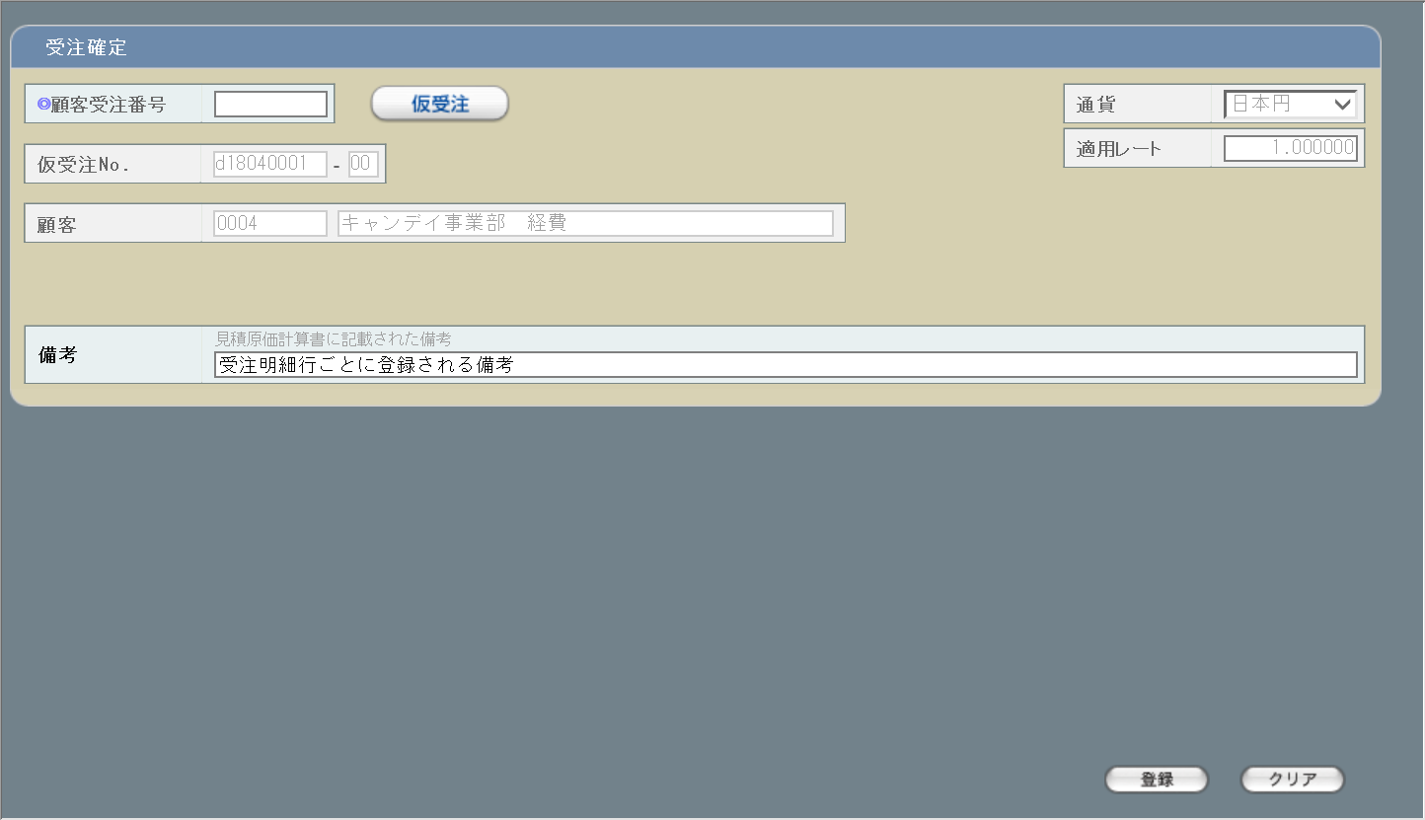
1
2

3

5
4

6

7
1

8

9
10

2
旧レイアウト

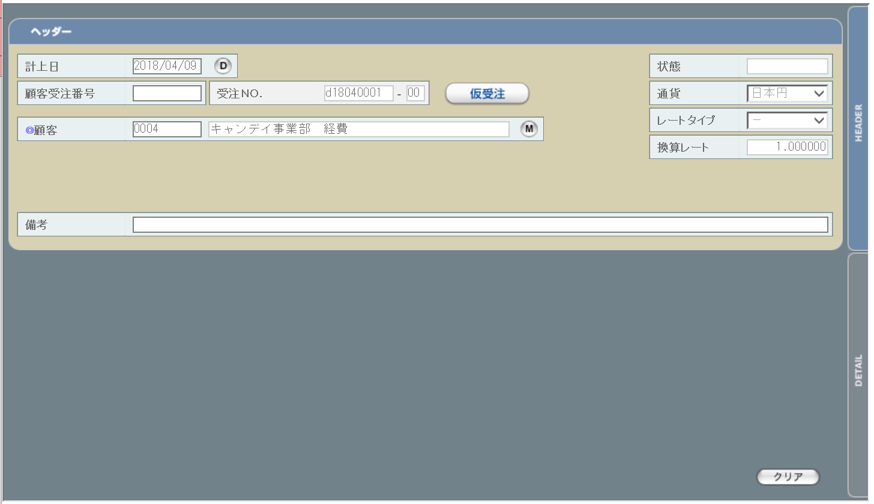
3
4

5

6

使用する部品
この画面では以下の部品を使用する。
No. | 名称 |  |  | 種類 |  |  | 必須 | 機能説明
1 | 顧客受注番号 |  |  | テキストボックス |  |  | ○ | 顧客受注番号を登録することで、該当受注データのステータスを「仮受注」から「受注」に変更できる。
2 | 仮受注ラベル |  |  | ラベル |  |  | - | 顧客受注番号が登録されると非表示状態に変更される。
3 | 通貨 |  |  | プルダウン |  |  | - | プルダウンの値は通貨単位マスタ(m_monetaryunit)から取得される。初期状態で見積原価計算書に記載された内容が表示される。編集は不可。

4 | 適用レート |  |  | ラベル |  |  | - | 選択された通貨と見積原価計算書に記載された受注ごとの納期により想定レートから自動取得される。また、タイトル文言を「換算レート」から「適用レート」に変更。編集は不可。

5 | 仮受注No. |  |  | テキストボックス/ラベル |  |  | - | システムで自動採番された仮受注No.がテキストボックス内に表示される。編集は不可。
6 | 顧客情報 |  |  | テキストボックス/ラベル |  |  | - | 初期状態で見積原価計算書に記載された内容が表示される。編集は不可。
7 | 見積備考 |  |  | ラベル |  |  | - | 見積原価計算書に記載された備考。編集不可。
8 | 受注備考 |  |  | テキストボックス |  |  | - | 受注明細行ごとに登録する備考。見積原価計算書には記載されない。
9 | 登録 |  |  | ボタン |  |  | - | 押下により顧客受注番号のチェックが行われ、問題なければDBへの送信が行われる。
10 | クリア |  |  | ボタン |  |  | - | 押下により入力内容がすべてクリアされ、初期表示の値に戻る。

改修対象項目
No. | 名称 |  |  |  | 種別 | 改修内容
1 | 見積備考 |  |  |  | 追加 | 見積原価計算書に記載された備考を表示する。
2 | 登録 |  |  |  | 追加 | 押下で編集中の内容をチェックし、問題がなければDBに保存して確定完了画面(U-04-05-1)を別ダイアログで開く。チェック結果に異常があればデータの保存は行わず別ダイアログでエラー画面(U-04-05-2)を開く。

3 | 計上日 |  |  |  | 削除 | 本改修により削除。
4 | 状態 |  |  |  | 削除 | 本改修により削除。
5 | レートタイプ |  |  |  | 削除 | 本改修により削除。
6 | 切り替えタブ |  |  |  | 削除 | 本改修により削除。

操作手順
1 | 顧客受注番号を入力する
 |  | ・1文字でも入力された時点で仮受注ラベルが非表示とされる
2 | 必要に応じ、備考を編集する
3 | 登録ボタンを押下する
 |  | ・顧客受注番号のチェックが行われる。入力内容に不正がなければ顧客受注番号が送信され、DBの受注マスタに登録される
 |  | ・受注ステータスが「受注」に変更される
4 | 登録が正常に完了した場合、修正完了画面(U-04-05-1)を別ダイアログで開く。登録時にエラーが発生した場合、エラー画面(U-04-05-2)を別ダイアログで開く。

派生画面
1 | U-04-05-1 |  | 確定完了画面 |  |  | 顧客受注番号の登録及び受注データのステータス更新がエラーなく終了したことを通知する画面。この画面は前画面(U-04-05)とは別にダイアログをポップアップで表示する。

画面レイアウト


 |  |  |  |  |  |  |  |  |  |  |  |  | 画面要素
 |  |  |  |  |  |  |  |  |  |  |  |  | 1 | 「閉じる」ボタン
 |  |  |  |  |  |  |  |  |  |  |  |  |  | このダイアログを閉じて受注確定画面(U-04-05)の表示状態に戻る。

1

2 | U-04-05-2 |  | エラー画面 |  |  | 顧客受注番号の登録時にエラーが発生したことを通知する画面。この画面は前画面(U-04-05)とは別にダイアログをポップアップで表示する。

画面レイアウト

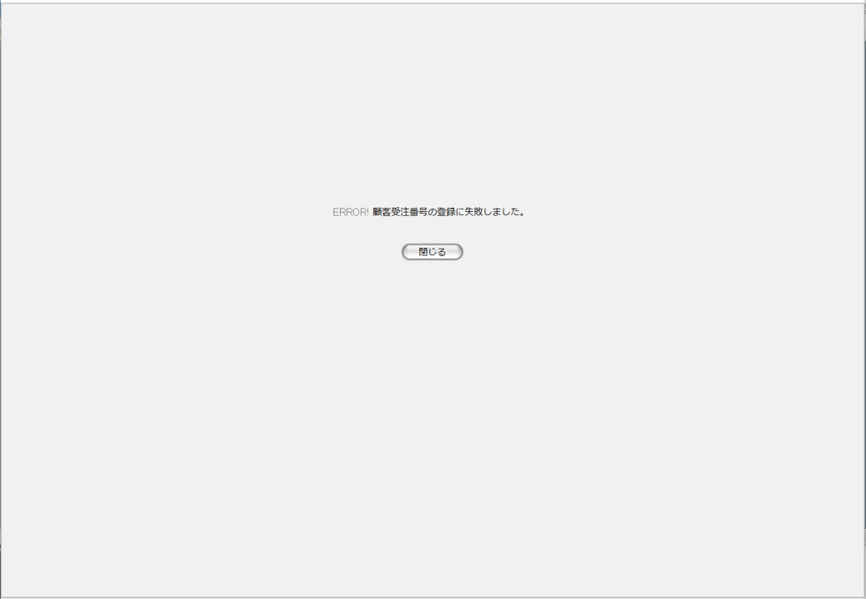
1
 |  |  |  |  |  |  |  |  |  |  |  |  | 画面要素
 |  |  |  |  |  |  |  |  |  |  |  |  | 1 | エラーメッセージ
 |  |  |  |  |  |  |  |  |  |  |  |  |  | エラーの内容が表示される。
 |  |  |  |  |  |  |  |  |  |  |  |  |  | ・入力した顧客受注番号が使用済み
 |  |  |  |  |  |  |  |  |  |  |  |  |  | ・半角英数以外の文字が使用された
 |  |  |  |  |  |  |  |  |  |  |  |  |  | 以上の場合にエラーが発生する。
 |  |  |  |  |  |  |  |  |  |  |  |  | 2 | 「閉じる」ボタン
2
 |  |  |  |  |  |  |  |  |  |  |  |  |  | このダイアログを閉じて受注確定画面(U-04-05)の表示状態に戻る。データ等への影響は存在しない。

エラーメッセージ
No. | エラー内容 |  |  |  |  |  |  |  | エラーメッセージ
1 | 顧客受注番号が使用済み、または書式が不正である |  |  |  |  |  |  |  | 顧客受注番号の登録に失敗しました。

画面遷移
遷移元 |  |  |  |  |  |  |  |  |  | 遷移先
1 | U-04-03 |  | 受注一覧 |  |  |  |  |  |  | 1 | U-04-05-1 | 確定完了画面
 |  |  |  |  |  |  |  |  |  | 2 | U-04-05-2 | エラー画面
2 | U-03-06 |  | 見積原価プレビュー |  |  |  |  |  |  | 3 | U-04-05-1 | 確定完了画面
 |  |  |  |  |  |  |  |  |  | 4 | U-04-05-2 | エラー画面

備考
1 | この画面で行われる処理には、
 | a | ステータス管理
 | がある。
 | 処理の詳細については別紙『KID'Sシステム改修 機能設計書.xlsx』の
 | a | シート「ステータス管理」
 | を参照のこと。

受注削除
画面定義
共通情報 |  | プロジェクト名 | 株式会社クワガタ様向け KID'S 受発注機能改修 |  |  |  | 作成者 | solcom 品川
 |  | システム名 | Kuwagata Integrated Dealing System (KID'S) |  |  |  | 作成日付 | 2018-12-20
 |  | 工程名 | 基本設計 |  |  |  | バージョン | 0.4
 |  | ドキュメントID | KIDS0002 |  |  |  | 更新者
 |  | ドキュメント名 | 基本設計 画面設計書 |  |  |  | 更新日付
書誌情報 |  | 画面ID | U-04-06
 |  | 画面の名称 | 受注削除
 |  | 概要 | 本改修により廃止。受注データは見積原価プレビュー画面にて削除を行うものとする。

画面レイアウト

本改修により廃止

使用する部品
画面レイアウトは存在しない。

操作手順
1 | なし

派生画面
1 | なし

画面遷移
遷移元 |  |  |  | 遷移先
- | - | - |  | - | - | -

備考
1 | 本改修により廃止

発注管理メニュー
画面定義
共通情報 |  | プロジェクト名 | 株式会社クワガタ様向け KID'S 受発注機能改修 |  |  |  | 作成者 | solcom 品川
 |  | システム名 | Kuwagata Integrated Dealing System (KID'S) |  |  |  | 作成日付 | 2018-12-07
 |  | 工程名 | 基本設計 |  |  |  | バージョン | 0.3
 |  | ドキュメントID | KIDS0002 |  |  |  | 更新者
 |  | ドキュメント名 | 基本設計 画面設計書 |  |  |  | 更新日付
書誌情報 |  | 画面ID | U-05-00
 |  | 画面の名称 | 発注管理メニュー
 |  | 概要 | 本改修により廃止。発注登録機能の廃止により本画面に残るボタンが「発注検索」のみになり、存在意義がなくなるため。

画面レイアウト
本改修により廃止

使用する部品
画面レイアウトは存在しない。

操作手順
1 | なし

派生画面
1 | なし

画面遷移
遷移元 |  |  |  | 遷移先
- | - | - |  | - | - | -

備考
1 | 本改修により廃止

発注登録
画面定義
共通情報 |  | プロジェクト名 | 株式会社クワガタ様向け KID'S 受発注機能改修 |  |  |  | 作成者 | solcom 品川
 |  | システム名 | Kuwagata Integrated Dealing System (KID'S) |  |  |  | 作成日付 | 2018-12-07
 |  | 工程名 | 基本設計 |  |  |  | バージョン | 0.3
 |  | ドキュメントID | KIDS0002 |  |  |  | 更新者
 |  | ドキュメント名 | 基本設計 画面設計書 |  |  |  | 更新日付
書誌情報 |  | 画面ID | U-05-01
 |  | 画面の名称 | 発注登録
 |  | 概要 | 本改修により廃止。発注データは見積原価計算書のアップロードにより自動生成される

画面レイアウト

本改修により廃止

使用する部品
画面レイアウトは存在しない。

操作手順
1 | なし

派生画面
1 | なし

画面遷移
遷移元 |  |  |  | 遷移先
- | - | - |  | - | - | -

備考
1 | 本改修により廃止

発注検索
画面定義
共通情報 |  |  | プロジェクト名 |  |  | 株式会社クワガタ様向け KID'S 受発注機能改修 |  |  |  |  |  | 作成者 | solcom 品川
 |  |  | システム名 |  |  | Kuwagata Integrated Dealing System (KID'S) |  |  |  |  |  | 作成日付 | 2018-12-20
 |  |  | 工程名 |  |  | 基本設計 |  |  |  |  |  | バージョン | 0.4
 |  |  | ドキュメントID |  |  | KIDS0002 |  |  |  |  |  | 更新者
 |  |  | ドキュメント名 |  |  | 基本設計 画面設計書 |  |  |  |  |  | 更新日付
書誌情報 |  |  | 画面ID |  |  | U-05-02
 |  |  | 画面の名称 |  |  | 発注検索
 |  |  | 概要 |  |  | 登録された発注データを検索する画面。本改修により、分納納期別の絞り込み及び過去データの検索が可能になる。本画面は元画面(「メインメニュー」U-00-03もしくは「発注管理メニュー」U-05-00)と同ウィンドウで遷移する。

画面レイアウト
新レイアウト

 | (1)
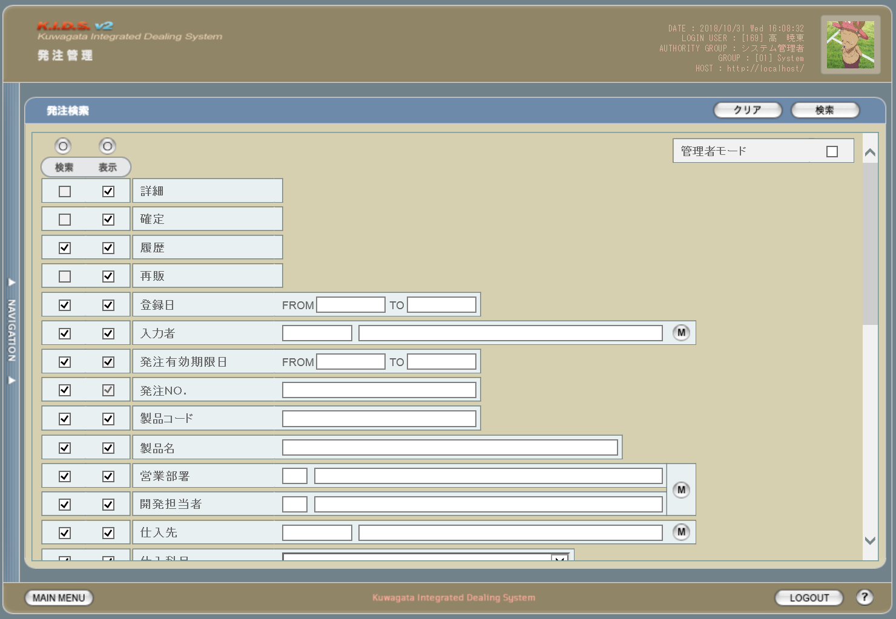

1
2

3
4

1

2

3
5

4

 | (2)
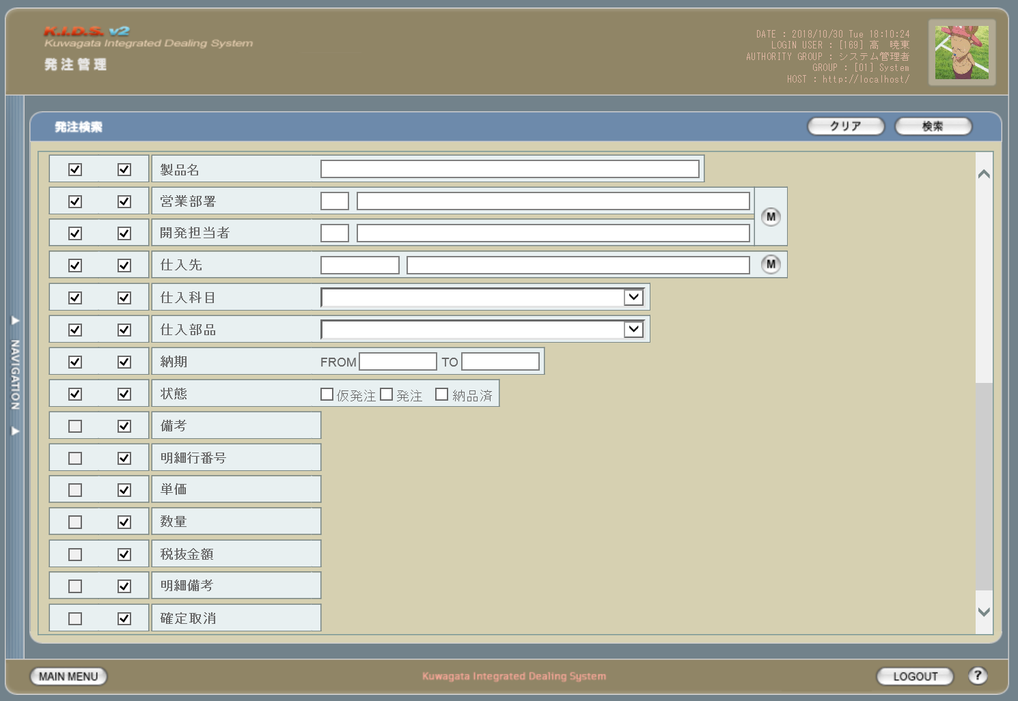

5

6

旧レイアウト

 | (1)
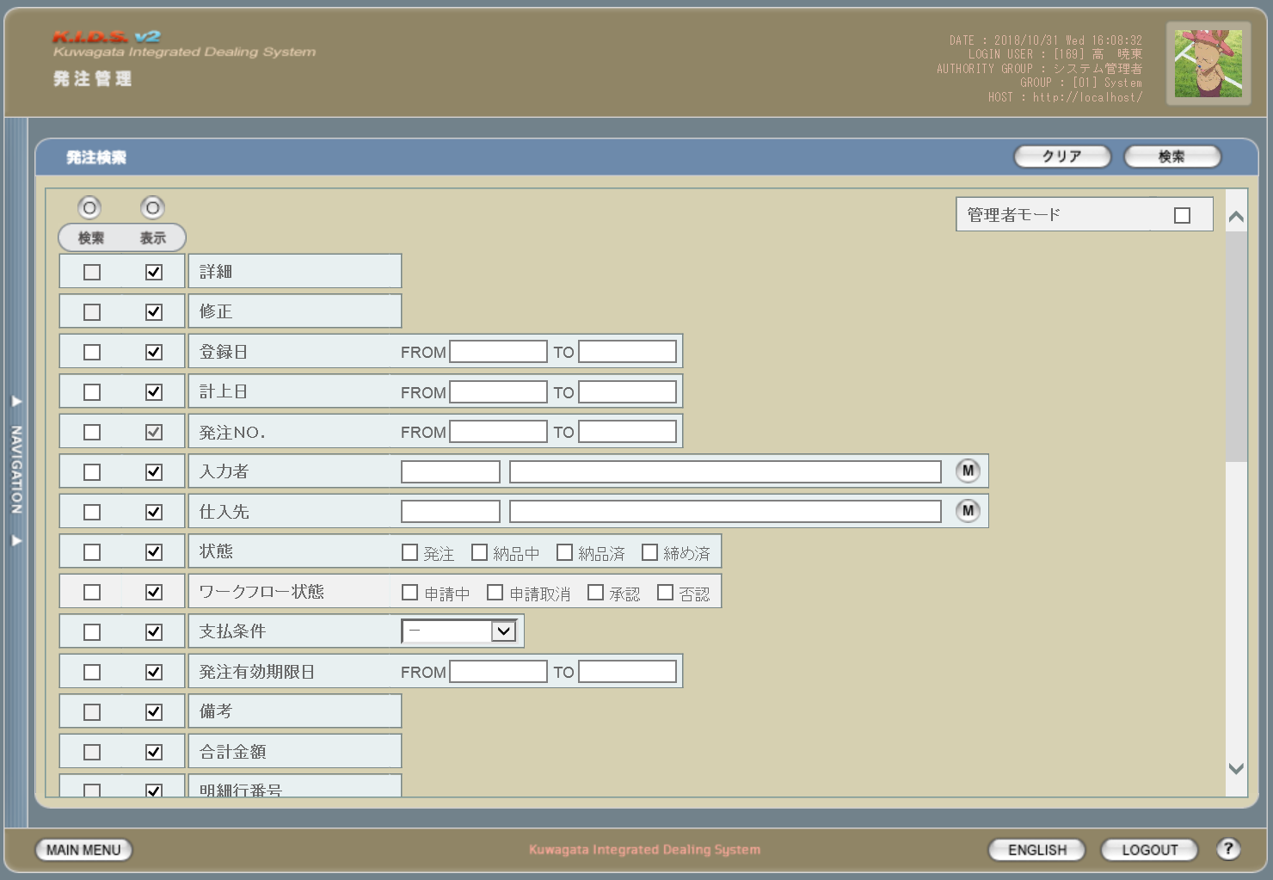

7

8

9

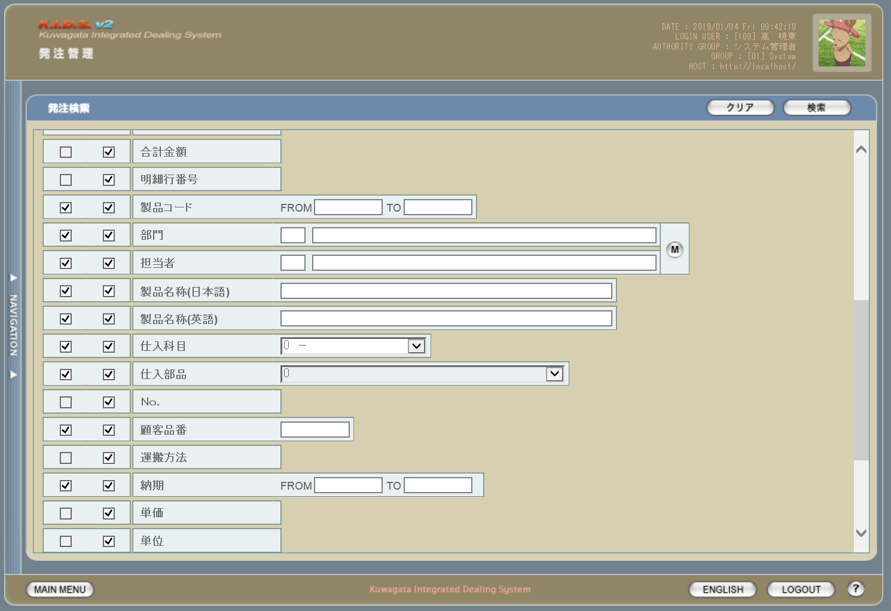
 | (2)

10

11

12

 | (3)
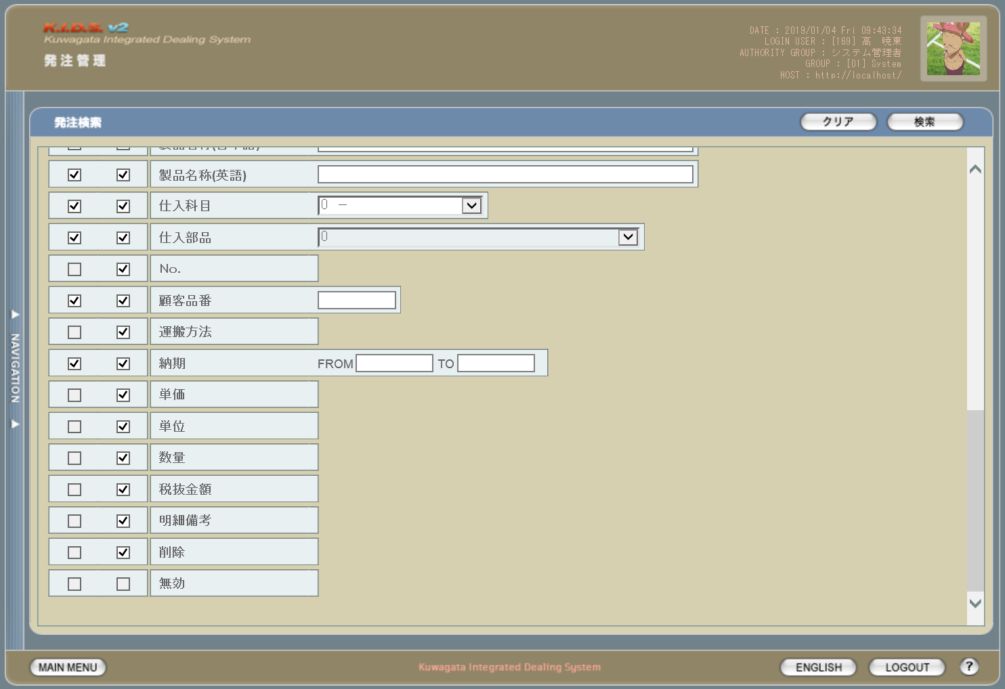

13

使用する部品
この画面では以下の部品を使用する。
No. | 名称 |  |  | 種類 |  |  | 必須 | 機能説明
1 | クリアボタン |  |  | ボタン |  |  | - | 改修対象外。入力されている検索条件をクリアする。
2 | 検索ボタン |  |  | ボタン |  |  | - | 改修対象外。検索を開始する。
3 | 検索項目指定 |  |  | チェックボックス/ボタン |  |  | - | 改修対象外。チェックを入れた項目を検索条件として使用する。
4 | 表示項目指定 |  |  | チェックボックス/ボタン |  |  | - | 改修対象外。検索結果一覧時にチェックを入れた項目を表示する。
5 | 検索条件指定 |  |  | テキストボックス/ボタン |  |  | - | 改修対象外。検索条件を指定する。

改修対象項目
No. | 名称 |  |  |  | 種別 | 改修内容
1 | 確定 |  |  |  | 変更 | 本改修により発注修正機能が使用されなくなるため、確定可能な発注データを対象とするよう変更。
2 | 履歴 |  |  |  | 追加 | この項目にチェックを入れた場合、検索対象に過去の発注データを含める。現行では発注データまたは見積原価データを修正・変更すると最新のデータのみが検索対象となるが、本改修により修正・変更前の過去データも検索対象となる。

3 | 発注No. |  |  |  | 変更 | 価の指定方法を変更。複数の連続した値を指定する場合は「-(半角ハイフン)」つなぎで最小と最大の値を指定。複数の連続しない値を指定する場合は「,(半角カンマ)」つなぎで対象の値をすべて指定する。ハイフン及びカンマの前後にスペースを入れるかどうかは任意とする。

 | 製品コード |  |  |  | 変更

4 | 営業部署 |  |  |  | 変更 | 見積原価計算書フォーマット変更により「部門」を「営業部署」、「担当者」を「開発担当者」と項目名を変更。
 | 開発担当者
5 | 状態 |  |  |  | 変更 | ステータス管理機能改修により、ステータスを「仮発注」「発注」「納品済」の3種類に変更する。
6 | 確定取消 |  |  |  | 変更 | 本改修により、「削除」から「確定取消」に変更。
7 | 計上日 |  |  |  | 削除 | 本改修により使用しなくなるため、本画面から削除する。
8 | ワークフロー状態 |  |  |  | 削除 | 本改修によりワークフロー管理機能は使用しなくなるため、本画面から削除する。
9 | 合計金額 |  |  |  | 削除 | 本改修により発注を明細行単位で管理するため、本画面から削除する。
10 | 顧客品番 |  |  |  | 削除 | 本改修により発注登録時点ではまだ未確定事項であるため、本画面から削除する。
11 | 運搬方法
12 | 単位
13 | 無効 |  |  |  | 削除 | 本改修により使用しなくなるため、本画面から削除する。

操作手順
1 | 検索結果一覧画面にて表示したい項目の「表示」にチェックを入れる
2 | 検索条件として含めたい項目の「検索」にチェックを入れる
3 | 検索条件を入力する
4 | 検索ボタンを押下する

派生画面
1 | なし

画面遷移
遷移元 |  |  |  |  |  |  |  |  | 遷移先
1 | U-00-02 |  | メインメニュー |  |  |  |  |  | 1 | U-05-03 | 発注一覧

備考
1 | この画面に関連する処理には、
 | a | 見積原価計算書のフォーマット変更
 | b | ステータス管理
 | c | 検索/参照機能
 | がある。
 | 処理の詳細については別紙『KID'Sシステム改修 機能設計書.xlsx』の
 | a | シート「見積原価計算書のフォーマット変更」
 | b | シート「ステータス管理」
 | c | シート「検索_参照機能」
 | を参照のこと。

発注一覧
画面定義
共通情報 |  |  | プロジェクト名 |  |  | 株式会社クワガタ様向け KID'S 受発注機能改修 |  |  |  |  |  |  |  | 作成者 |  | solcom 品川
 |  |  | システム名 |  |  | Kuwagata Integrated Dealing System (KID'S) |  |  |  |  |  |  |  | 作成日付 |  | 2018-12-20
 |  |  | 工程名 |  |  | 基本設計 |  |  |  |  |  |  |  | バージョン |  | 0.4
 |  |  | ドキュメントID |  |  | KIDS0002 |  |  |  |  |  |  |  | 更新者
 |  |  | ドキュメント名 |  |  | 基本設計 画面設計書 |  |  |  |  |  |  |  | 更新日付
書誌情報 |  |  | 画面ID |  |  | U-05-03
 |  |  | 画面の名称 |  |  | 発注一覧
 |  |  | 概要 |  |  | 発注データの検索結果一覧を表示する画面。この画面は前画面(「発注検索」U-05-02)とは別にダイアログをポップアップで表示する。

画面レイアウト
新レイアウト
5
2
1
7
 | (1)
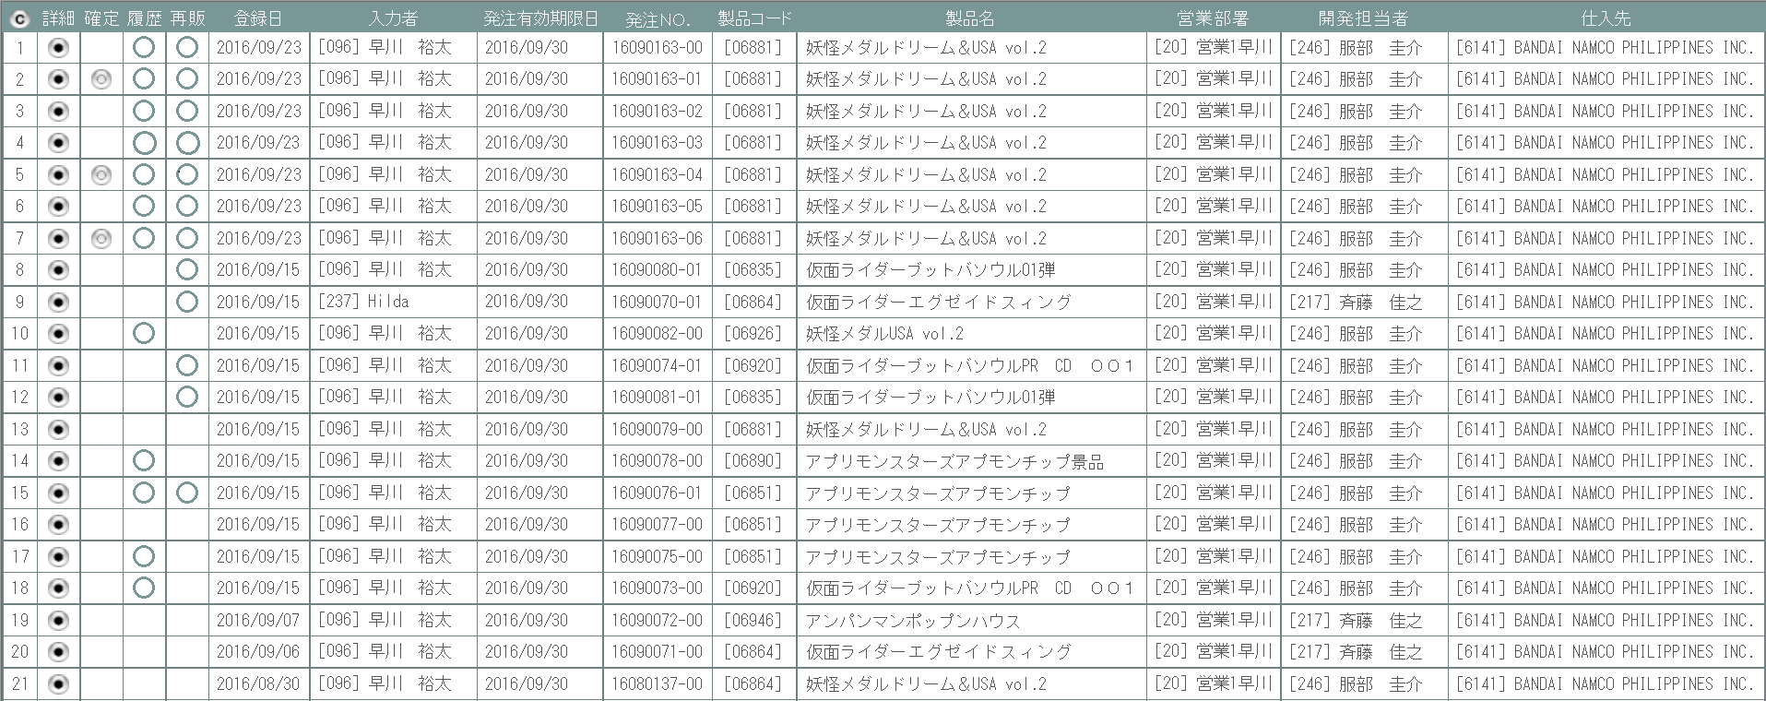
1

3
4

2
6
3
4
8

 | (2)
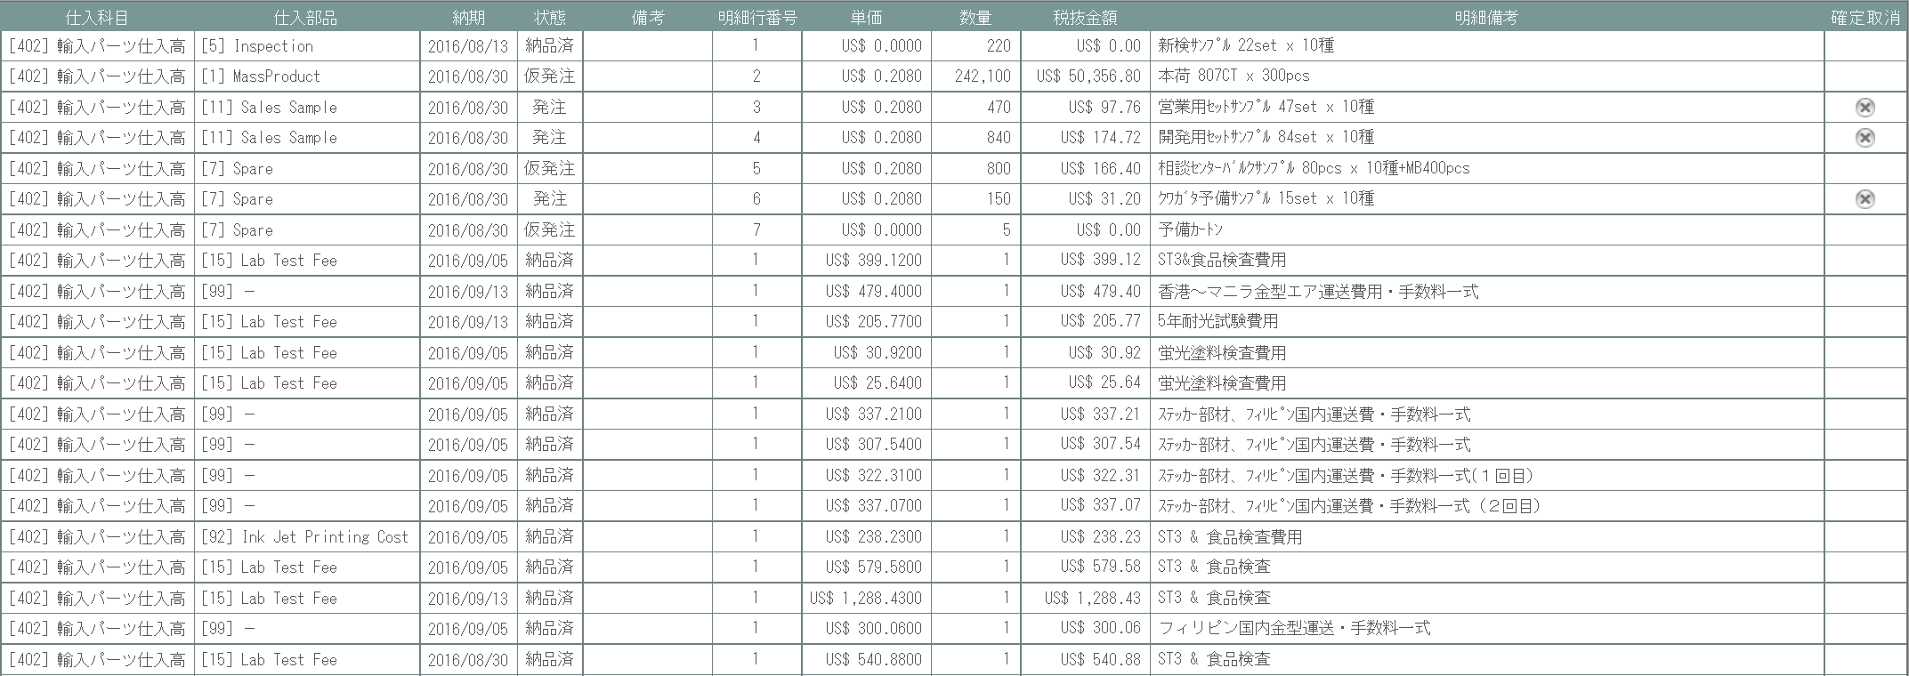
5

10

9

旧レイアウト
12
11
 | (1)
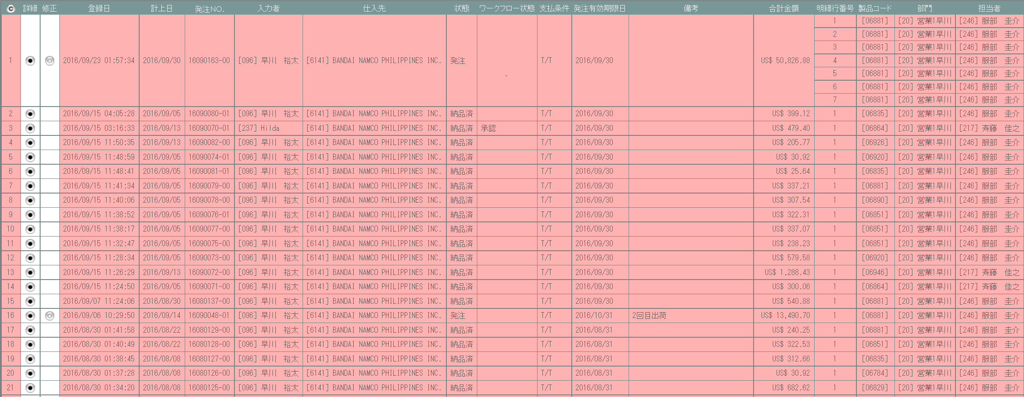

 | (2)
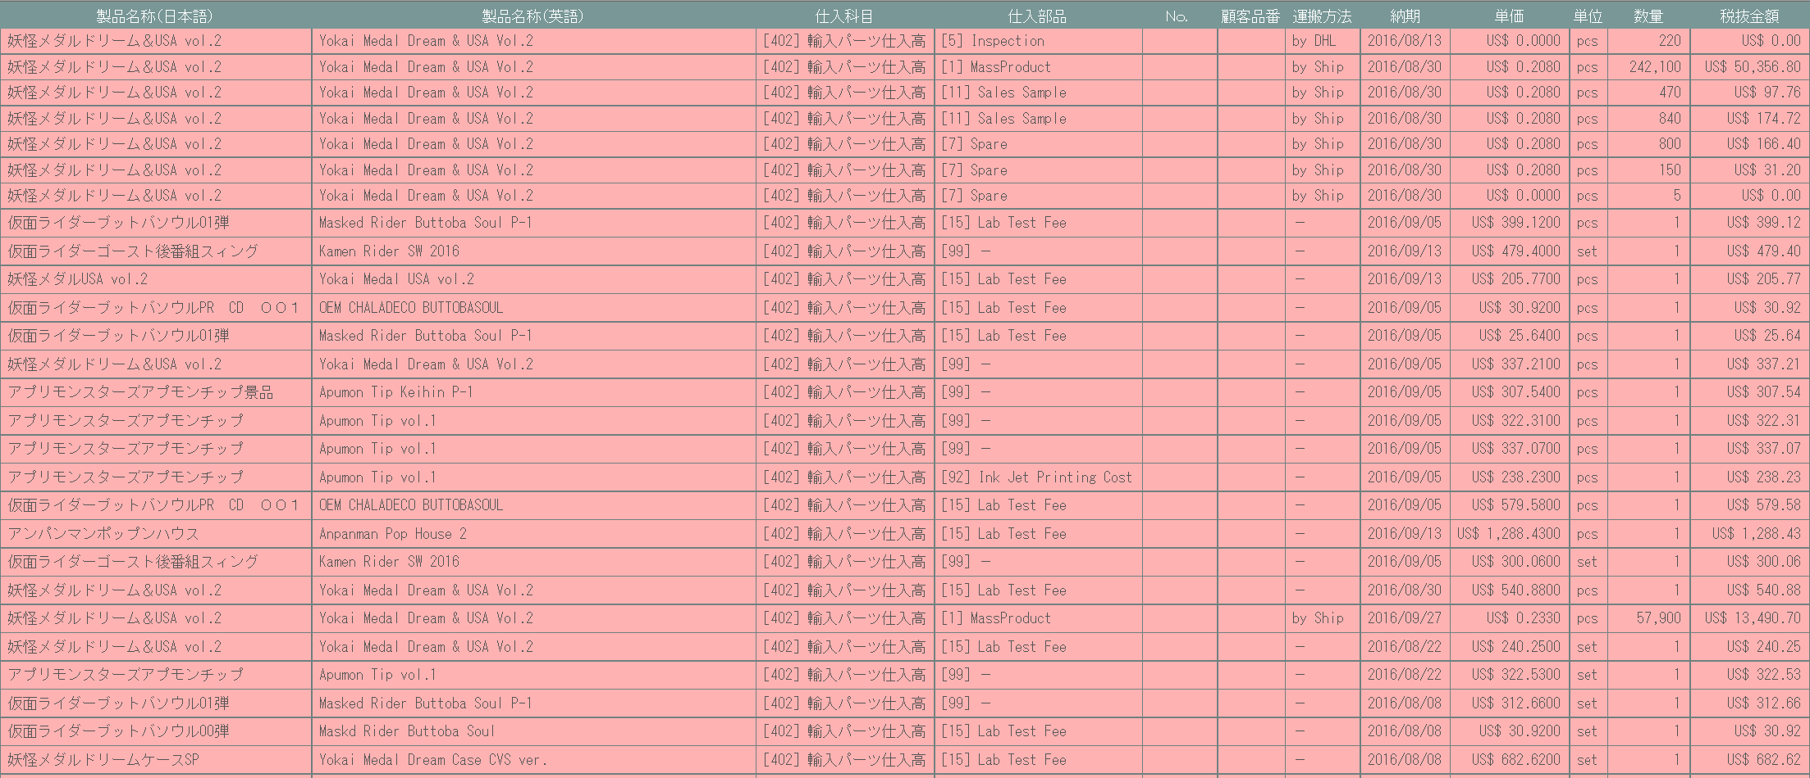

 | (3)
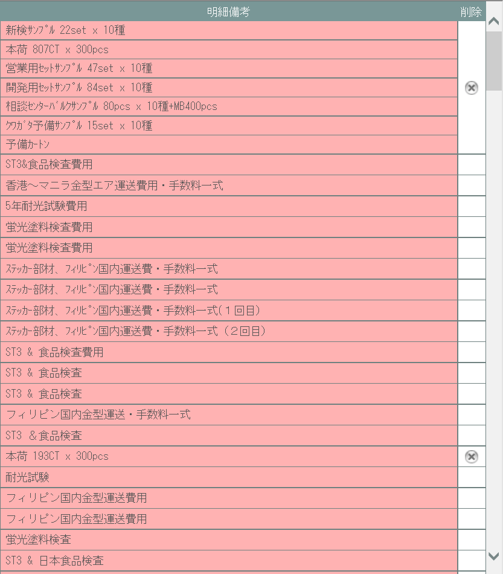

使用する部品
この画面では以下の部品を使用する。
No. | 名称 |  |  | 種類 |  |  |  | 必須 | 機能説明
1 | コピー |  |  | ボタン |  |  |  | - | 改修対象外。検索結果一覧のテーブルをHTML文書形式でクリップボードにコピーする。
2 | タイトル行 |  |  | ラベル |  |  |  | - | 各行のタイトルが表示される。見積原価計算書のフォーマット変更により、表示順に変更が生じる。
3 | 詳細 |  |  | ボタン |  |  |  | - | 押下で見積原価プレビュー画面(U-03-06)を別ダイアログで開く。
4 | 確定 |  |  | ボタン |  |  |  | - | 仮発注状態の行にのみ表示する。押下で発注確定画面(U-05-05)を別ダイアログで開く。
5 | 確定取消 |  |  | ボタン |  |  |  | - | 押下で確定取消確認画面(U-05-03-1)を別ダイアログで開く。発注確定している行にのみ表示。

改修対象項目
No. | 名称 |  |  |  | 種別 | 改修内容
1 | ラベル表示 |  |  |  | 変更 | 見積原価計算書のフォーマット変更に伴い、表示順を変更。
2 | 詳細 |  |  |  | 追加 | 押下によるリンク先を見積原価プレビュー画面(U-03-06)に変更。
3 | 確定 |  |  |  | 追加 | 見積原価計算書のフォーマット変更により追加。仮発注状態のデータにのみ表示。
4 | 履歴/再販表示 |  |  |  | 追加 | 再販管理機能・検索/参照機能改修に対応。
5 | 発注有効期限日 |  |  |  | 変更 | 見積原価計算書のフォーマット変更により発注明細行単位で表示。
 | 発注No.
6 | 製品名 |  |  |  | 変更 | 見積原価計算書のフォーマット変更により発注明細行単位で表示。また「製品名称（日本語）」と「製品名称（英語）」を「製品名」に統合。

7 | 営業部署 |  |  |  | 変更 | 見積原価計算書のフォーマット変更により項目名を変更。
 | 開発担当者
8 | 仕入先 |  |  |  | 変更 | 見積原価計算書のフォーマット変更により発注明細行単位で表示。
9 | 発注状態 |  |  |  | 追加 | 見積原価計算書のフォーマット変更に伴い、発注明細行単位での状態表示を追加。
10 | 確定取消 |  |  |  | 変更 | 押下により確定取消確認画面(U-05-03-1)を経由、発注有効期限日をクリアして仮発注状態に戻す。
11 | 計上日 |  |  |  | 削除 | 本改修により使用しなくなるため、本画面から削除する。
12 | ワークフロー状態 |  |  |  | 削除 | ワークフロー機能の廃止により表示削除。

操作手順
1 | 詳細ボタンを押下
 |  | → 見積原価プレビュー画面(U-03-06)を別ダイアログで開く
2 | 確定ボタンを押下
 |  | → 発注確定画面(U-05-05)を別ダイアログで開く
3 | 確定取消ボタンを押下
 |  | → 確定取消確認画面(U-05-03-1)を別ダイアログで開く

派生画面
1 | U-05-03-1 |  | 確定取消確認画面 |  |  |  | 確定取消する発注データを表示し、対象が正しいかの確認を促す画面。 この画面は元画面(U-05-03)とは別にダイアログをポップアップで表示する。

画面レイアウト
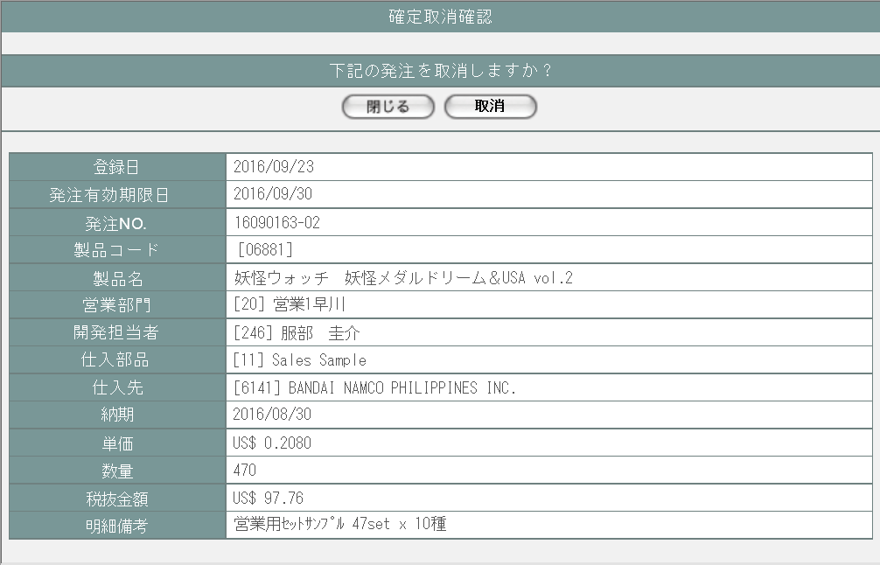
 |  |  |  |  |  |  |  |  |  |  |  |  |  | 画面要素
 |  |  |  |  |  |  |  |  |  |  |  |  |  | 1 | 「閉じる」ボタン
 |  |  |  |  |  |  |  |  |  |  |  |  |  |  | このダイアログを閉じて発注一覧画面(U-05-03)の表示状態に戻る。発注の確定取消は行われない。

1
2
 |  |  |  |  |  |  |  |  |  |  |  |  |  | 2 | 「取消」ボタン
 |  |  |  |  |  |  |  |  |  |  |  |  |  |  | 発注データの顧客受注番号をクリアしてDBに上書き保存する。 保存処理後、結果に応じて取消完了画面(U-04-03-2)または取消エラー画面(U-04-03-3)にこのダイアログ上で遷移する。

 |  |  |  |  |  |  |  |  |  |  |  |  |  | 3 | 受注データ表示エリア
 |  |  |  |  |  |  |  |  |  |  |  |  |  |  | 受注データの内容を表示する。

3

2 | U-05-03-2 |  | 取消完了画面 |  |  |  | 発注の確定取消がエラーなく終了したことを通知する画面。 確定取消確認画面(U-05-03-1)と同ダイアログ上で遷移する。

画面レイアウト



1
 |  |  |  |  |  |  |  |  |  |  |  |  |  | 画面要素
 |  |  |  |  |  |  |  |  |  |  |  |  |  | 1 | 「閉じる」ボタン
 |  |  |  |  |  |  |  |  |  |  |  |  |  |  | このダイアログを閉じて発注一覧画面(U-05-03)の表示状態に戻り、かつ画面の更新を行う。

3 | U-05-03-3 |  | 取消エラー画面 |  |  |  | DBアクセスエラー等、発注の確定取消時にシステム的なエラーが発生したことを通知する画面。 確定取消確認画面(U-05-03-1)と同ダイアログで遷移する。

画面レイアウト

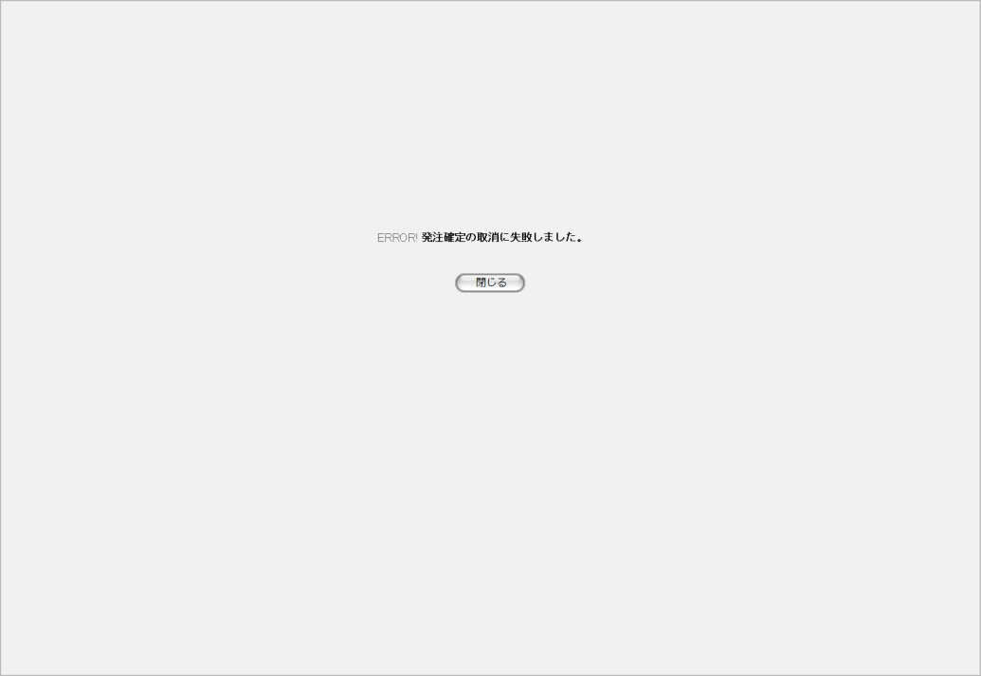

1
 |  |  |  |  |  |  |  |  |  |  |  |  |  | 画面要素
 |  |  |  |  |  |  |  |  |  |  |  |  |  | 1 | エラーメッセージ
 |  |  |  |  |  |  |  |  |  |  |  |  |  |  | エラーの内容が表示される。
 |  |  |  |  |  |  |  |  |  |  |  |  |  |  | エラー内容ごとに固有メッセージがあり、
 |  |  |  |  |  |  |  |  |  |  |  |  |  |  | 画面からの編集は不可。
2
 |  |  |  |  |  |  |  |  |  |  |  |  |  | 2 | 「閉じる」ボタン
 |  |  |  |  |  |  |  |  |  |  |  |  |  |  | このダイアログを閉じて発注一覧画面(U-05-03)の表示状態に戻る。データ等への影響は存在しない。

エラーメッセージ
No. | エラー内容 |  |  |  |  |  |  |  |  | エラーメッセージ
1 | DB更新失敗(DBアクセスエラー、セッションエラー等) |  |  |  |  |  |  |  |  | 発注確定の取消に失敗しました。

画面遷移
遷移元 |  |  |  |  |  |  |  |  |  |  | 遷移先
1 | U-05-02 |  | 発注検索 |  |  |  |  |  |  |  | 1 | U-03-06 | 見積原価プレビュー
 |  |  |  |  |  |  |  |  |  |  | 2 | U-05-05 | 発注確定
 |  |  |  |  |  |  |  |  |  |  | 3 | U-05-03-1 | 確定取消確認
2 | U-05-03-1 |  | 確定取消確認 |  |  |  |  |  |  |  | 3 | U-05-03-2 | 確定取消完了
 |  |  |  |  |  |  |  |  |  |  | 4 | U-05-03-3 | 確定取消エラー
3 | U-05-03-2 |  | 確定取消完了 |  |  |  |  |  |  |  | 5 | U-05-03 | 受注一覧 (画面更新を行う)
4 | U-05-03-3 |  | 確定取消エラー |  |  |  |  |  |  |  | 6 | U-05-03 | 受注一覧 (画面更新を行わない)

備考
1 | この画面に関連する処理には、
 | a | 見積原価計算書のフォーマット変更
 | b | ステータス管理
 | c | 検索/参照機能
 | がある。
 | 処理の詳細については別紙『KID'Sシステム改修 機能設計書.xlsx』の
 | a | シート「見積原価計算書のフォーマット変更」
 | b | シート「ステータス管理」
 | c | シート「検索_参照機能」
 | を参照のこと。

発注詳細
画面定義
共通情報 |  | プロジェクト名 | 株式会社クワガタ様向け KID'S 受発注機能改修 |  |  |  | 作成者 | solcom 品川
 |  | システム名 | Kuwagata Integrated Dealing System (KID'S) |  |  |  | 作成日付 | 2018-12-20
 |  | 工程名 | 基本設計 |  |  |  | バージョン | 0.4
 |  | ドキュメントID | KIDS0002 |  |  |  | 更新者
 |  | ドキュメント名 | 基本設計 画面設計書 |  |  |  | 更新日付
書誌情報 |  | 画面ID | U-05-04
 |  | 画面の名称 | 発注詳細
 |  | 概要 | 本改修により廃止。詳細情報は見積原価プレビュー画面にて確認するものとする。

画面レイアウト
本改修により廃止

使用する部品
画面レイアウトは存在しない。

操作手順
1 | なし

派生画面
1 | なし

画面遷移
遷移元 |  |  |  | 遷移先
- | - | - |  | - | - | -

備考
1 | 本改修により廃止

発注確定
画面定義
共通情報 |  |  | プロジェクト名 |  |  | 株式会社クワガタ様向け KID'S 受発注機能改修 |  |  |  |  |  |  | 作成者 |  | solcom 品川
 |  |  | システム名 |  |  | Kuwagata Integrated Dealing System (KID'S) |  |  |  |  |  |  | 作成日付 |  | 2018-12-20
 |  |  | 工程名 |  |  | 基本設計 |  |  |  |  |  |  | バージョン |  | 0.4
 |  |  | ドキュメントID |  |  | KIDS0002 |  |  |  |  |  |  | 更新者
 |  |  | ドキュメント名 |  |  | 基本設計 画面設計書 |  |  |  |  |  |  | 更新日付
書誌情報 |  |  | 画面ID |  |  | U-05-05
 |  |  | 画面の名称 |  |  | 発注確定
 |  |  | 概要 |  |  | 仮発注状態の発注データに発注有効期限日を登録して発注状態に変更する。この画面は前画面(「発注一覧」U-05-03)とは別にダイアログをポップアップで表示する。

画面レイアウト
新レイアウト

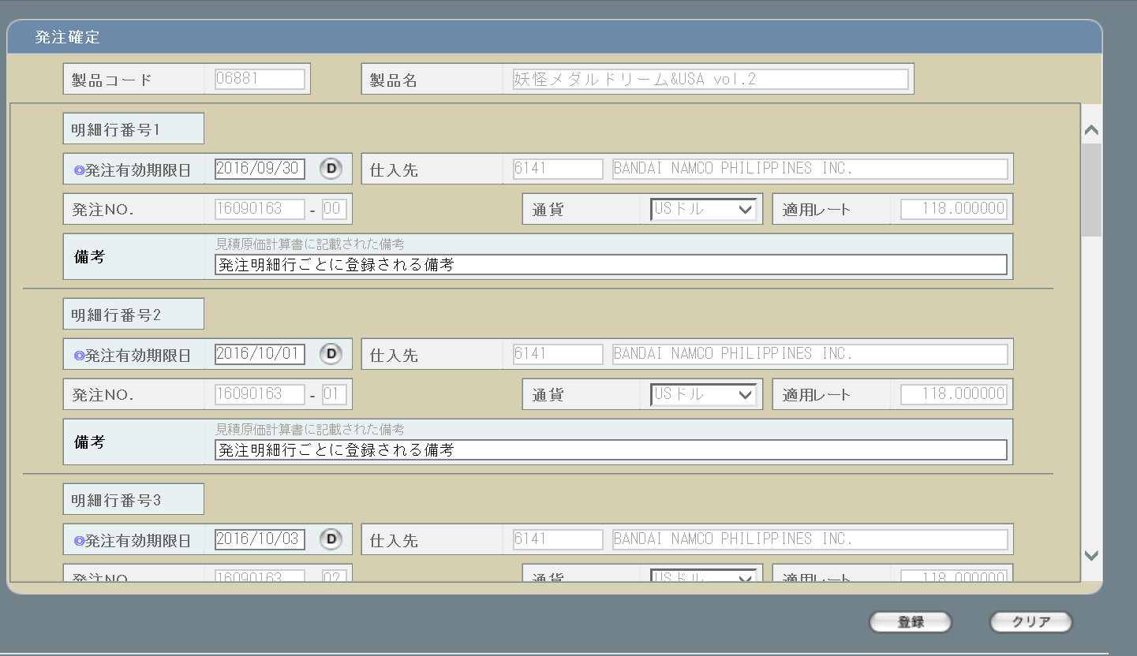
1
1
2
2

4

5

7
6
10
8
9

11
3
3

4

12
13

5
旧レイアウト

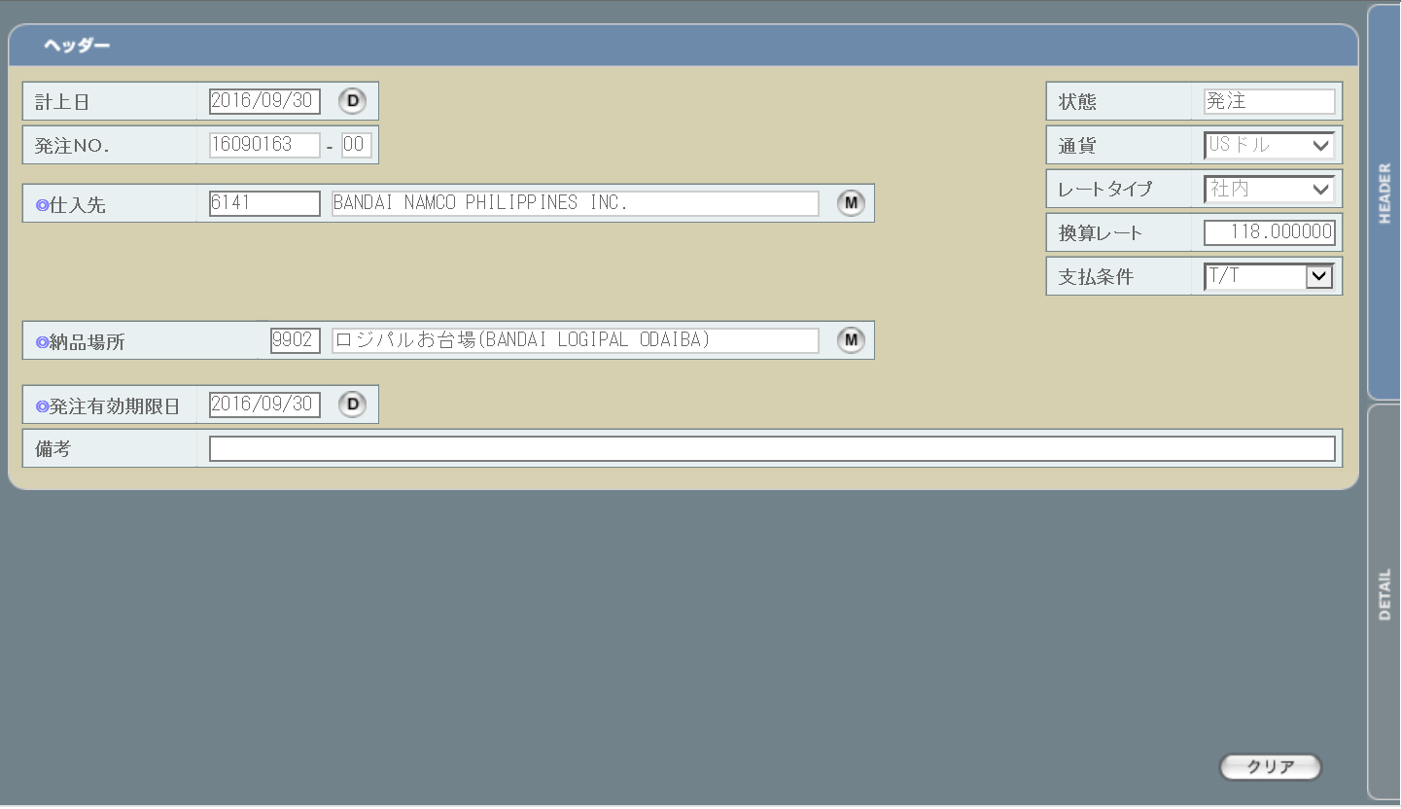
6
8

9
7
10

11

使用する部品
この画面では以下の部品を使用する。
No. | 名称 |  |  |  | 種類 |  | 必須 | 機能説明
1 | 製品コード |  |  |  | テキストボックス/ボタン |  | ○ | 見積原価計算書に記載された製品コードを表示。編集は不可。ボタンも使用不可。
2 | 製品名 |  |  |  | テキストボックス |  | ○ | 見積原価計算書に記載された製品名を表示。編集は不可。
3 | 発注データ表示エリア |  |  |  | - |  | - | 個々の発注データを表示するエリア。1画面に収まらない場合はスクロールバーを表示する。
4 | 明細行番号 |  |  |  | ラベル |  | - | 発注明細行の通し番号を見積原価計算書に記載されている順に表示。
5 | 発注有効期限日 |  |  |  | テキストボックス/ボタン |  | ○ | カレンダーボタンによる指定または手入力を使用する。
6 | 仕入先 |  |  |  | ラベル |  | - | 初期状態で見積原価計算書に記載された内容が表示される。編集は不可。
7 | 発注No. |  |  |  | テキストボックス |  | - | システムで自動採番された発注No.がテキストボックス内に表示される。編集は不可。
8 | 通貨 |  |  |  | プルダウン |  | - | プルダウンの値は通貨単位マスタ(m_monetaryunit)から取得される。初期状態で見積原価計算書に記載された内容が表示される。編集は不可。

9 | 適用レート |  |  |  | ラベル |  | - | 選択された通貨と見積原価計算書に記載された受注ごとの納期により想定レートから自動取得される。また、タイトル文言を「換算レート」から「適用レート」に変更。編集は不可。

10 | 備考 |  |  |  | ラベル |  | - | 見積原価計算書の発注データに記載された備考を表示。編集は不可。
11 | 備考 |  |  |  | テキストボックス |  | - | 発注データが独自に持つ備考。見積原価計算書には記載されない。
12 | 登録 |  |  |  | ボタン |  | - | 押下により入力された発注有効期限日のチェックが行われる。チェック結果に問題があった場合エラー画面(U-05-05-2)が別ダイアログで開かれ、データ自体に変更は加えられない。問題がなかった場合はDBへのデータ登録が行われる。

13 | クリア |  |  |  | ボタン |  | - | 押下により入力された情報がすべてクリアされる。データの変更は発生しない。

改修対象項目
No. | 名称 |  |  | 種別 |  | 改修内容
1 | 製品コード |  |  | 追加 |  | 見積原価計算書のフォーマット変更により、見積原価データと発注データの紐づきを明確化するために表示を追加。
2 | 製品名
3 | 仕入先 |  |  | 変更 |  | 見積原価計算書に記載された仕入先・通貨・適用レートが編集不可状態で表示される。 編集の必要がある場合はこの画面ではなく見積原価プレビュー画面(U-03-06)から行う。
4 | 通貨/適用レート
5 | 登録ボタン |  |  | 追加 |  | 見積原価計算書のフォーマット変更により追加。
6 | 計上日 |  |  | 削除 |  | 本改修により使用しなくなるため削除。
7 | 納品場所 |  |  | 削除 |  | 見積原価計算書のフォーマット変更により削除。
8 | 状態 |  |  | 削除 |  | ステータス管理機能の改修により状態は自動設定されるため削除。
9 | レートタイプ |  |  | 削除 |  | 本改修により想定レートが導入されるため削除。
10 | 支払条件 |  |  | 削除 |  | 見積原価計算書のフォーマット変更により削除。
11 | 切り替えタブ |  |  | 削除 |  | 見積原価計算書のフォーマット変更により削除。

操作手順
1 | 発注有効期限日を入力する。カレンダーボタンによるカレンダーからの入力もしくは手入力を使用する。手入力の場合以下のいずれかの書式が有効となる。
 |  | ・YYYYMM (YYYY/MM/01に自動変換される)
 |  | ・YYYYMMDD
 |  | ・YYYYMMD
 |  | ・YYYY/MM/DD
 |  | ・YYYY/M/D
 | いずれの書式を使用しても、表示時に「YYYY/MM/DD」書式に自動変換される。
2 | 必要に応じて、備考を入力する。
3 | 登録ボタンを押下する
 |  | ・発注有効期限日の入力チェックが行われる。
 |  | ・入力内容に不備があれば、エラー画面(U-05-05-2)が別ダイアログで開かれる。
 |  | ・入力内容に問題がなければ、発注ステータスを「仮発注」から「発注」に変更し、DBに登録する。
7 | 登録が正常に完了した場合、確定完了画面(U-05-05-1)が別ダイアログで開かれる。登録時にエラーが発生した場合、エラー画面(U-05-05-2)が別ダイアログで開かれる。

派生画面
1 | U-05-05-1 |  | 登録完了画面 |  |  | 発注データの登録及びステータス更新がエラーなく終了したことを通知する画面。この画面は前画面(U-05-05)とは別にダイアログをポップアップで表示する。

画面レイアウト

 |  |  |  |  |  |  |  |  |  |  |  |  | 画面要素
 |  |  |  |  |  |  |  |  |  |  |  |  | 1 | 「閉じる」ボタン
 |  |  |  |  |  |  |  |  |  |  |  |  |  | このダイアログを閉じて元画面(U-05-05)の表示状態に戻る。データ等への影響は存在しない。

1

2 | U-05-05-2 |  | エラー画面 |  |  | 発注データの登録時にエラーが発生したことを通知する画面。この画面は前画面(U-05-05)とは別にダイアログをポップアップで表示する。

画面レイアウト

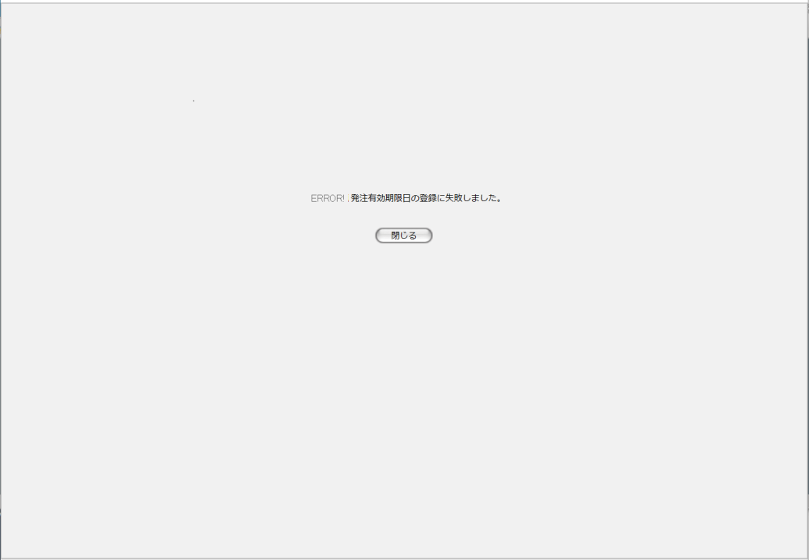
1
 |  |  |  |  |  |  |  |  |  |  |  |  | 画面要素
 |  |  |  |  |  |  |  |  |  |  |  |  | 1 | エラーメッセージ
 |  |  |  |  |  |  |  |  |  |  |  |  |  | エラーの内容が表示される。
 |  |  |  |  |  |  |  |  |  |  |  |  |  | エラー内容ごとに固有メッセージがあり、
 |  |  |  |  |  |  |  |  |  |  |  |  |  | 画面からの編集は不可。
 |  |  |  |  |  |  |  |  |  |  |  |  | 2 | 「閉じる」ボタン
 |  |  |  |  |  |  |  |  |  |  |  |  |  | このダイアログを閉じて元画面(U-05-05)の表示状態に戻る。データ等への影響は存在しない。
2

エラーメッセージ
No. | エラー内容 |  |  |  |  |  |  |  | エラーメッセージ
1 | 発注有効期限日が指定されていない |  |  |  |  |  |  |  | 発注有効期限日を指定してください。
2 | 発注有効期限日の書式に誤りがある |  |  |  |  |  |  |  | 発注有効期限日に誤りがあります。
3 | 発注有効期限日に過去の日付が指定された
4 | 発注有効期限日に存在しない日付が指定された
5 | その他のエラー(DBアクセスエラー、セッションエラー等) |  |  |  |  |  |  |  | 発注データの確定に失敗しました。

画面遷移
遷移元 |  |  |  |  |  |  |  |  |  | 遷移先
1 | U-03-06 |  | 見積原価プレビュー |  |  |  |  |  |  | 1 | U-05-05-1 | 登録完了画面
 |  |  |  |  |  |  |  |  |  | 2 | U-05-05-2 | エラー画面
2 | U-05-03 |  | 発注一覧 |  |  |  |  |  |  | 3 | U-05-05-1 | 登録完了画面
 |  |  |  |  |  |  |  |  |  | 4 | U-05-05-2 | エラー画面

備考
1 | この画面で行われる処理には、
 | a | ステータス管理
 | がある。
 | 処理の詳細については別紙『KID'Sシステム改修 機能設計書.xlsx』の
 | a | シート「ステータス管理」
 | を参照のこと。

発注削除
画面定義
共通情報 |  | プロジェクト名 | 株式会社クワガタ様向け KID'S 受発注機能改修 |  |  |  | 作成者 | solcom 品川
 |  | システム名 | Kuwagata Integrated Dealing System (KID'S) |  |  |  | 作成日付 | 2018-12-20
 |  | 工程名 | 基本設計 |  |  |  | バージョン | 0.4
 |  | ドキュメントID | KIDS0002 |  |  |  | 更新者
 |  | ドキュメント名 | 基本設計 画面設計書 |  |  |  | 更新日付
書誌情報 |  | 画面ID | U-05-06
 |  | 画面の名称 | 発注削除
 |  | 概要 | 本改修により廃止。発注データは見積原価プレビュー画面にて削除を行うものとする。

画面レイアウト

レイアウトなし

使用する部品
画面レイアウトは存在しない。

操作手順
1 | なし

派生画面
1 | なし

画面遷移
遷移元 |  |  |  | 遷移先
- | - | - |  | - | - | -

備考
1 | 本改修により廃止

